Úvod
Microsoft Excel III. Pokročilý

Lektor: | PhDr. Ing. Mgr. et Mgr. et Mgr. Miroslav Reiter DiS., MBA, MPA, MSC, DBA, ING-PAED-IGIP

Osnova: | Hárky a Prostredie
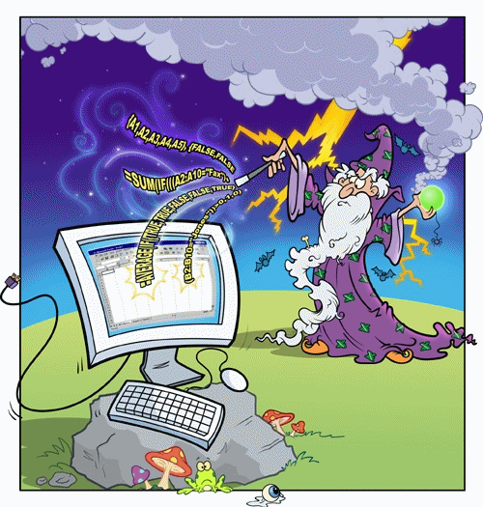
 | Vzorce a analýzy

 | Tabuľky

 | Matice

 | Funkcie

 | Kontingenčné Tab.

 | Vyhľadávanie

 | Makrá a Prepojenia

Hárky a Prehľad
Hárky, Typy Hárkov, Okno Aktivovať
Pracovný Hárok (Worksheet), Makro Hárok (Macro Sheet), Grafový Hárok (Graph Sheet)
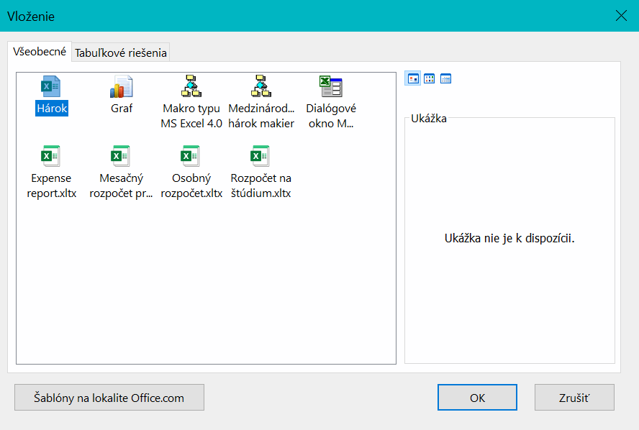
Shift + F11

3 Typy Hárkov

Okno Aktivovať (Activate)
Pozor na Ctrl + F11

F11

Duplikácia
Duplikácia
Hromadné Vkladanie, Generovanie Hodnôt

Ctrl + Enter
Telekom | Telekom | Telekom | Telekom | Telekom | Telekom
Telekom | Telekom | Telekom | Telekom | Telekom | Telekom
Telekom | Telekom | Telekom | Telekom | Telekom | Telekom
Telekom | Telekom | Telekom | Telekom | Telekom | Telekom
Neklikaj myškou
Telekom | Telekom | Telekom | Telekom | Telekom | Telekom
Telekom | Telekom | Telekom | Telekom | Telekom | Telekom
Telekom | Telekom | Telekom | Telekom | Telekom | Telekom
Telekom | Telekom | Telekom | Telekom | Telekom | Telekom
Aj nesúvislé
(obdlžnikové) oblasti
Telekom | Telekom | Telekom | Telekom | Telekom | Telekom
Telekom | Telekom | Telekom | Telekom | Telekom | Telekom

Mysli vo veľkom
Orange | Orange | Orange | Orange | Orange | Orange
Orange | Orange | Orange | Orange | Orange | Orange
Orange | Orange | Orange | Orange | Orange | Orange
Orange | Orange | Orange | Orange | Orange | Orange
Orange | Orange | Orange | Orange | Orange | Orange
Orange | Orange | Orange | Orange | Orange | Orange
Orange | Orange | Orange | Orange | Orange | Orange
Orange | Orange | Orange | Orange | Orange | Orange
Orange | Orange | Orange | Orange | Orange | Orange

 | O2 |  | O2 |  | O2 | O2 | O2 | O2 | O2
 | O2 |  | O2 |  | O2
 | O2 |  | O2 |  | O2 | O2 | O2 | O2 | O2
 | O2 |  | O2 |  | O2
 | O2 |  | O2 |  | O2 | O2 | O2 | O2 | O2
 | O2 |  | O2 |  | O2
 | O2 |  | O2 |  | O2 | O2 | O2 | O2 | O2
 | O2 |  | O2 |  | O2
 | O2 |  | O2 |  | O2
 | O2 |  | O2 |  | O2
 | O2 |  | O2 |  | O2

 | Poprad |  | Poprad |  | Poprad
 | Poprad |  | Poprad |  | Poprad
 | Poprad |  | Poprad |  | Poprad
 | Poprad |  | Poprad |  | Poprad
 | Poprad |  | Poprad |  | Poprad
 | Poprad |  | Poprad |  | Poprad
 | Poprad |  | Poprad |  | Poprad
 | Poprad |  | Poprad |  | Poprad
 | Poprad |  | Poprad |  | Poprad
 | Poprad |  | Poprad |  | Poprad
 | Poprad |  | Poprad |  | Poprad

Dokáblovanie FTTx
Duplikácia

Hromadné Vkladanie, Generovanie Hodnôt

Bratislava
Bardejov | Prešov
Košice

Municipality | STREETNAME | STREETNUMBER | TOSTREETNUMBER | Municipality | STREETNAME | STREETNUMBER | TOSTREETNUMBER
Bratislava | Červeňákova | 3 | 1815 | Bratislava | Červeňákova | 3 | 1815
Bardejov | Sázavského | 13 | 597 | Bardejov | Sázavského | 13 | 597
Bardejov | Bezručova | 12 | 545 | Bardejov | Bezručova | 12 | 545
Bardejov | Komenského | 32 | 567 | Bardejov | Komenského | 32 | 567
Bratislava | Saratovská | 3 | 2137 | Bratislava | Saratovská | 3 | 2137
Bratislava | Púpavová | 7 | 692 | Bratislava | Púpavová | 7 | 692
Bratislava | Novackého | 2 | 564 | Bratislava | Novackého | 2 | 564
Bratislava | Studenohorská | 15 | 2060 | Bratislava | Studenohorská | 15 | 2060
Bratislava | Heyrovského | 6 | 2048 | Bratislava | Heyrovského | 6 | 2048
Bratislava | Bulíkova | 23 | 2684 | Bratislava | Bulíkova | 23 | 2684
Bratislava | Bzovícka | 32 | 3171 | Bratislava | Bzovícka | 32 | 3171
Bratislava | Gercenova | 6/B | 3634 | Bratislava | Gercenova | 6/B | 3634
Bratislava | Holíčska | 6 | 3105 | Bratislava | Holíčska | 6 | 3105
Bardejov | Pod Papierňou | 33 | 1465 | Bardejov | Pod Papierňou | 33 | 1465
Bardejov | Pod Papierňou | 42 | 1496 | Bardejov | Pod Papierňou | 42 | 1496
Bratislava | Lachova | 39 | 1612 | Bratislava | Lachova | 39 | 1612
Banská Bystrica | Limbová | 9 | 6466 | Banská Bystrica | Limbová | 9 | 6466
Bratislava | Vyšehradská | 7 | 3030 | Bratislava | Vyšehradská | 7 | 3030
Bratislava | Vígľašská | 9 | 3010 | Bratislava | Vígľašská | 9 | 3010
Bratislava | Mánesovo námestie | 5 | 1232 | Bratislava | Mánesovo námestie | 5 | 1232
Bratislava | Wolkrova | 41 | 1126 | Bratislava | Wolkrova | 41 | 1126
Bratislava | Ľubovnianska | 7 | 3154 | Bratislava | Ľubovnianska | 7 | 3154
Bratislava | Rovniankova | 20 | 1689 | Bratislava | Rovniankova | 20 | 1689
Bratislava | Röntgenova | 8 | 1177 | Bratislava | Röntgenova | 8 | 1177
Bratislava | Baltská | 23 | 11869 | Bratislava | Baltská | 23 | 11869
Bratislava | Bieloruská | 64 | 5194 | Bratislava | Bieloruská | 64 | 5194
Bratislava | Bieloruská | 33 | 5214 | Bratislava | Bieloruská | 33 | 5214
Bratislava | Bodrocká | 42 | 5052 | Bratislava | Bodrocká | 42 | 5052
Bratislava | Dudvážska | 14 | 5102 | Bratislava | Dudvážska | 14 | 5102
Bratislava | Latorická | 16 | 5125 | Bratislava | Latorická | 16 | 5125
Bratislava | Latorická | 19 | 5129 | Bratislava | Latorická | 19 | 5129
Bratislava | Solivarská | 15 | 125 | Bratislava | Solivarská | 15 | 125
Bratislava | Sedmokrásková | 10 | 1846 | Bratislava | Sedmokrásková | 10 | 1846
Košice | Kurská | 22 | 852 | Košice | Kurská | 22 | 852
Bratislava | Toryská | 8 | 5060 | Bratislava | Toryská | 8 | 5060
Košice | Dvorkinova | 10 | 762 | Košice | Dvorkinova | 10 | 762
Bratislava | Čiližská | 10 | 5003 | Bratislava | Čiližská | 10 | 5003
Bratislava | Čiližská | 24 | 5006 | Bratislava | Čiližská | 24 | 5006
Košice | Cyklistická | 1 | 852 | Košice | Cyklistická | 1 | 852
Košice | Bocatiova | 4 | 1098 | Košice | Bocatiova | 4 | 1098
Košice | Tolstého | 32 | 173 | Košice | Tolstého | 32 | 173
Košice | Srbská | 10 | 538 | Košice | Srbská | 10 | 538
Košice | Užhorodská | 7 | 1036 | Košice | Užhorodská | 7 | 1036
Košice | Skautská | 1 | 259 | Košice | Skautská | 1 | 259
Košice | Slovenskej jednoty | 7 | 82 | Košice | Slovenskej jednoty | 7 | 82
Košice | Park Angelinum | 17 | 1117 | Košice | Park Angelinum | 17 | 1117
Košice | Park Angelinum | 12 | 1130 | Košice | Park Angelinum | 12 | 1130
Košice | Jarná | 21 | 1166 | Košice | Jarná | 21 | 1166
Košice | Tyršovo nábrežie | 9 | 1679 | Košice | Tyršovo nábrežie | 9 | 1679
Košice | Hlinkova | 28 | 613 | Košice | Hlinkova | 28 | 613
Košice | Obrancov mieru | 5 | 191 | Košice | Obrancov mieru | 5 | 191
Košice | Chalupkova | 3 | 76 | Košice | Chalupkova | 3 | 76
Košice | Ľudová | 2 | 240 | Košice | Ľudová | 2 | 240
Dunajská Streda | Nová Ves | 19 | 2221 | Dunajská Streda | Nová Ves | 19 | 2221
Dunajská Streda | Nová Ves | 41 | 2227 | Dunajská Streda | Nová Ves | 41 | 2227
Levice | Dopravná | 20 | 2441 | Levice | Dopravná | 20 | 2441
Kežmarok | Košická | 10 | 2005 | Kežmarok | Košická | 10 | 2005
Kežmarok | Bardejovská | 7 | 1719 | Kežmarok | Bardejovská | 7 | 1719
 | Damjanichova | 6 | 221 | Komárno | Damjanichova | 6 | 221
 | Biskupa Királya | 26 | 2963 | Komárno | Biskupa Királya | 26 | 2963
 | Mederčská | 45 | 744 | Komárno | Mederčská | 45 | 744
 | Komenského | 26 | 265 | Komárno | Komenského | 26 | 265
Martin | Červenej armády | 16 | 367 | Martin | Červenej armády | 16 | 367
Martin | Š. Furdeka | 18 | 5016 | Martin | Š. Furdeka | 18 | 5016
Martin | Štvrť Čajkovského | 9 | 3733 | Martin | Štvrť Čajkovského | 9 | 3733
Martin | Charkovská | 1 | 3900 | Martin | Charkovská | 1 | 3900
Martin | A. Medňanského | 8 | 2363 | Martin | A. Medňanského | 8 | 2363
Martin | J. Martáka | 19 | 3795 | Martin | J. Martáka | 19 | 3795
Martin | Kratinova | 53 | 2350 | Martin | Kratinova | 53 | 2350
Martin | J. Š. Šikuru | 11 | 4761 | Martin | J. Š. Šikuru | 11 | 4761
Martin | J. Alexyho | 7 | 4606 | Martin | J. Alexyho | 7 | 4606
Martin | Komenského | 13 | 4052 | Martin | Komenského | 13 | 4052
Michalovce | J. Murgaša | 22 | 1316 | Michalovce | J. Murgaša | 22 | 1316
Michalovce | Štefánikova | 70 | 1413 | Michalovce | Štefánikova | 70 | 1413
Nitra | Južná | 6 | 282 | Nitra | Južná | 6 | 282
Michalovce | Karola Kuzmányho | 12 | 1891 | Michalovce | Karola Kuzmányho | 12 | 1891
Michalovce | Moskovská | 4 | 3880 | Michalovce | Moskovská | 4 | 3880
Michalovce | Masarykova | 70 | 1339 | Michalovce | Masarykova | 70 | 1339
Piešťany | A. Hlinku | 83 | 59 | Piešťany | A. Hlinku | 83 | 59
Piešťany | Lipová | 3 | 64 | Piešťany | Lipová | 3 | 64
Piešťany | Lipová | 20 | 69 | Piešťany | Lipová | 20 | 69
Partizánske | Makarenkova | 7 | 146 | Partizánske | Makarenkova | 7 | 146
Partizánske | Veľká Okružná | 18 | 1022 | Partizánske | Veľká Okružná | 18 | 1022
Poprad | Banícka | 23 | 798 | Poprad | Banícka | 23 | 798
 | Prostějovská | 103 | 6970 | Prešov | Prostějovská | 103 | 6970
 | Bajkalská | 14 | 4869 | Prešov | Bajkalská | 14 | 4869
 | Bajkalská | 16 | 4869 | Prešov | Bajkalská | 16 | 4869
Senica | Železničná | 9 | 326 | Senica | Železničná | 9 | 326
Veľký Krtíš | Venevská | 15 | 763 | Veľký Krtíš | Venevská | 15 | 763
Veľký Krtíš | Železničná | 17 | 844 | Veľký Krtíš | Železničná | 17 | 844
Veľký Krtíš | Venevská | 39 | 772 | Veľký Krtíš | Venevská | 39 | 772
Trenčín | Dlhé Hony | 54 | 1165 | Trenčín | Dlhé Hony | 54 | 1165
Trenčín | Bezručova | 64/D | 6794 | Trenčín | Bezručova | 64/D | 6794
Trenčín | Inovecká | 30 | 1142 | Trenčín | Inovecká | 30 | 1142
Trenčín | Strojárenská | 16 | 1182 | Trenčín | Strojárenská | 16 | 1182
Trenčín | Západná | 5 | 2501 | Trenčín | Západná | 5 | 2501
 | Bošániho | 19 | 3140 | Bratislava | Bošániho | 19 | 3140
 | Nejedlého | 49 | 1908 | Bratislava | Nejedlého | 49 | 1908
 | Červeňákova | 19 | 1817 | Bratislava | Červeňákova | 19 | 1817
 | Bakošova | 2 | 2094 | Bratislava | Bakošova | 2 | 2094
 | Studenohorská | 56 | 2082 | Bratislava | Studenohorská | 56 | 2082
 | Budatínska | 35 | 3084 | Bratislava | Budatínska | 35 | 3084
 | Belinského | 24 | 1037 | Bratislava | Belinského | 24 | 1037
 | Blagoevova | 16 | 2676 | Bratislava | Blagoevova | 16 | 2676
Zvolen | A. Nográdyho | 12 | 561 | Zvolen | A. Nográdyho | 12 | 561
Zvolen | A. Nográdyho | 31 | 716 | Zvolen | A. Nográdyho | 31 | 716
Bratislava | Rovniankova | 11 | 2448 | Bratislava | Rovniankova | 11 | 2448
Bratislava | Rovniankova | 9 | 2448 | Bratislava | Rovniankova | 9 | 2448
Bratislava | Latorická | 13 | 5128 | Bratislava | Latorická | 13 | 5128
Bratislava | Furdekova | 14 | 1615 | Bratislava | Furdekova | 14 | 1615
Bratislava | Gercenova | 8/A | 3522 | Bratislava | Gercenova | 8/A | 3522
Zvolen | Novozámocká | 57 | 1346 | Zvolen | Novozámocká | 57 | 1346
Bratislava | Jašíkova | 1 | 3151 | Bratislava | Jašíkova | 1 | 3151
Zvolen | E. P. Voljanského | 12 | 1368 | Zvolen | E. P. Voljanského | 12 | 1368
Zvolen | E. P. Voljanského | 8 | 1368 | Zvolen | E. P. Voljanského | 8 | 1368
Bratislava | Papraďová | 9 | 5721 | Bratislava | Papraďová | 9 | 5721
Bratislava | Hnilecká | 1 | 5026 | Bratislava | Hnilecká | 1 | 5026
Žilina | Gaštanová | 4 | 3078 | Žilina | Gaštanová | 4 | 3078
Žilina | Tomáša Ružičku | 13 | 2184 | Žilina | Tomáša Ružičku | 13 | 2184
Žilina | Tomáša Ružičku | 9 | 2185 | Žilina | Tomáša Ružičku | 9 | 2185
Žilina | Veľká Okružná | 84 | 2131 | Žilina | Veľká Okružná | 84 | 2131
Žilina | Limbová | 8 | 3055 | Žilina | Limbová | 8 | 3055
Žilina | Mateja Bela | 87 | 3465 | Žilina | Mateja Bela | 87 | 3465
Banská Bystrica | Nám. Ľ. Štúra | 5 | 5947 | Banská Bystrica | Nám. Ľ. Štúra | 5 | 5947
Dunajská Streda | Mlynská | 11 | 308 | Dunajská Streda | Mlynská | 11 | 308
Dunajská Streda | Nová Ves | 42 | 2227 | Dunajská Streda | Nová Ves | 42 | 2227
Banská Bystrica | Spojová | 15 | 3851 | Banská Bystrica | Spojová | 15 | 3851
Banská Bystrica | Krivánska | 20 | 6613 | Banská Bystrica | Krivánska | 20 | 6613
Bardejov | Gorkého | 3 | 574 | Bardejov | Gorkého | 3 | 574
Bardejov | Gorkého | 17 | 578 | Bardejov | Gorkého | 17 | 578
Bardejov | Gorlická | 2 | 583 | Bardejov | Gorlická | 2 | 583
Bardejov | Gorlická | 3 | 583 | Bardejov | Gorlická | 3 | 583
Bardejov | Gorlická | 8 | 583 | Bardejov | Gorlická | 8 | 583
Bardejov | Bezručova | 26 | 607 | Bardejov | Bezručova | 26 | 607
Bardejov | Komenského | 13 | 558 | Bardejov | Komenského | 13 | 558
Bardejov | Komenského | 30 | 567 | Bardejov | Komenského | 30 | 567
Bardejov | Komenského | 35 | 568 | Bardejov | Komenského | 35 | 568
Bardejov | Komenského | 39 | 568 | Bardejov | Komenského | 39 | 568
Bardejov | Partizánska | 17 | 1261 | Bardejov | Partizánska | 17 | 1261
Bardejov | Jiráskova | 6 | 177 | Bardejov | Jiráskova | 6 | 177
Kežmarok | Martina Lányiho | 15 | 1363 | Kežmarok | Martina Lányiho | 15 | 1363
Komárno | I. Madácha | 2 | 2792 | Komárno | I. Madácha | 2 | 2792
Komárno | Stavbárov | 2 | 2749 | Komárno | Stavbárov | 2 | 2749
Michalovce | Konečná | 16 | 3563 | Michalovce | Konečná | 16 | 3563
Michalovce | Užhorodská | 27 | 184 | Michalovce | Užhorodská | 27 | 184
Košice | Zborovská | 1 | 2281 | Košice | Zborovská | 1 | 2281
Partizánske | Gen. Svobodu | 46 | 977 | Partizánske | Gen. Svobodu | 46 | 977
Košice | Tokajícka | 20 | 871 | Košice | Tokajícka | 20 | 871
Košice | Adlerova | 10 | 1011 | Košice | Adlerova | 10 | 1011
Košice | Buzulucká | 5 | 680 | Košice | Buzulucká | 5 | 680
Košice | Clementisova | 5 | 722 | Košice | Clementisova | 5 | 722
Košice | Panelová | 15 | 533 | Košice | Panelová | 15 | 533
Košice | Panelová | 10 | 537 | Košice | Panelová | 10 | 537
Košice | Rastislavova | 8 | 748 | Košice | Rastislavova | 8 | 748
Partizánske | Makarenkova | 11 | 150 | Partizánske | Makarenkova | 11 | 150
Košice | Kisdyho | 7 | 183 | Košice | Kisdyho | 7 | 183
Partizánske | Veľká Okružná | 14 | 1022 | Partizánske | Veľká Okružná | 14 | 1022
Košice | Tomášikova | 28 | 135 | Košice | Tomášikova | 28 | 135
Košice | Czambelova | 16 | 1107 | Košice | Czambelova | 16 | 1107
Košice | Ľudová | 5 | 245 | Košice | Ľudová | 5 | 245
Košice | Jilemnického | 16 | 1137 | Košice | Jilemnického | 16 | 1137
Košice | Jilemnického | 5 | 1143 | Košice | Jilemnického | 5 | 1143
Košice | Tyršovo nábrežie | 6 | 1678 | Košice | Tyršovo nábrežie | 6 | 1678
Košice | Haviarska | 3 | 1695 | Košice | Haviarska | 3 | 1695
Košice | Zombova | 13 | 1299 | Košice | Zombova | 13 | 1299
Košice | Hlinkova | 24 | 613 | Košice | Hlinkova | 24 | 613
Košice | Národná trieda | 80 | 638 | Košice | Národná trieda | 80 | 638
Malacky | Malé námestie | 26 | 2874 | Malacky | Malé námestie | 26 | 2874
Martin | Gándhího | 4 | 5085 | Martin | Gándhího | 4 | 5085
Martin | B. Bullu | 11 | 4103 | Martin | B. Bullu | 11 | 4103
Martin | A. Medňanského | 2 | 2360 | Martin | A. Medňanského | 2 | 2360
Martin | J. Martáka | 31 | 3797 | Martin | J. Martáka | 31 | 3797
Martin | J. Martáka | 33 | 3797 | Martin | J. Martáka | 33 | 3797
Martin | J. Š. Šikuru | 17 | 4761 | Martin | J. Š. Šikuru | 17 | 4761
Martin | Zelená | 13 | 3739 | Martin | Zelená | 13 | 3739
Martin | Š. Furdeka | 26 | 4999 | Martin | Š. Furdeka | 26 | 4999
Martin | Štvrť Čajkovského | 7 | 3733 | Martin | Štvrť Čajkovského | 7 | 3733
Martin | Komenského | 14 | 4052 | Martin | Komenského | 14 | 4052
Martin | Nálepkova | 10 | 4045 | Martin | Nálepkova | 10 | 4045
Nitra | Ľudovíta Okánika | 14 | 594 | Nitra | Ľudovíta Okánika | 14 | 594
Piešťany | Mateja Bela | 26 | 4663 | Piešťany | Mateja Bela | 26 | 4663
Piešťany | Zavretý kút | 16 | 42 | Piešťany | Zavretý kút | 16 | 42
Poprad | Partizánska | 65 | 697 | Poprad | Partizánska | 65 | 697
Prešov | Bajkalská | 27 | 4864 | Prešov | Bajkalská | 27 | 4864
Prešov | Lesnícka | 2 | 1306 | Prešov | Lesnícka | 2 | 1306
Prešov | Matice Slovenskej | 12 | 4770 | Prešov | Matice Slovenskej | 12 | 4770
Prešov | Antona Prídavka | 20 | 4848 | Prešov | Antona Prídavka | 20 | 4848
Prešov | Antona Prídavka | 16 | 4848 | Prešov | Antona Prídavka | 16 | 4848
Prešov | Bajkalská | 25 | 4864 | Prešov | Bajkalská | 25 | 4864
Prešov | Volgogradská | 58 | 4793 | Prešov | Volgogradská | 58 | 4793
Bratislava | Karola Adlera | 14 | 1938 | Bratislava | Karola Adlera | 14 | 1938
Bratislava | Karola Adlera | 24 | 1938 | Bratislava | Karola Adlera | 24 | 1938
Bratislava | Janka Alexyho | 5 | 2949 | Bratislava | Janka Alexyho | 5 | 2949
Prešov | Prostějovská | 87 | 4834 | Prešov | Prostějovská | 87 | 4834
Prešov | Tomášikova | 4 | 4855 | Prešov | Tomášikova | 4 | 4855
Bratislava | Žatevná | 8 | 3279 | Bratislava | Žatevná | 8 | 3279
Bratislava | Kuklovská | 19 | 496 | Bratislava | Kuklovská | 19 | 496
Bratislava | Mamateyova | 7 | 1580 | Bratislava | Mamateyova | 7 | 1580
Bratislava | Medveďovej | 12 | 1570 | Bratislava | Medveďovej | 12 | 1570
Bratislava | Vígľašská | 7 | 3010 | Bratislava | Vígľašská | 7 | 3010
Bratislava | Rovniankova | 5 | 2475 | Bratislava | Rovniankova | 5 | 2475
Bratislava | Baltská | 25 | 11869 | Bratislava | Baltská | 25 | 11869
Bratislava | Geologická | 1/F | 11883 | Bratislava | Geologická | 1/F | 11883
Bratislava | Bakošova | 4 | 2094 | Bratislava | Bakošova | 4 | 2094
Bratislava | Studenohorská | 50 | 2081 | Bratislava | Studenohorská | 50 | 2081
Bratislava | Bulíkova | 21 | 2684 | Bratislava | Bulíkova | 21 | 2684
Bratislava | Farského | 8 | 1270 | Bratislava | Farského | 8 | 1270
Bratislava | Komárnická | 14 | 114 | Bratislava | Komárnická | 14 | 114
Senica | J. Kráľa | 8 | 738 | Senica | J. Kráľa | 8 | 738
Bratislava | Nezábudková | 26 | 811 | Bratislava | Nezábudková | 26 | 811
Bratislava | Šándorova | 8 | 3200 | Bratislava | Šándorova | 8 | 3200
Dunajská Streda | Rybný Trh | 15 | 335 | Dunajská Streda | Rybný Trh | 15 | 335
Trenčín | Západná | 18 | 2502 | Trenčín | Západná | 18 | 2502
Trenčín | Dlhé Hony | 24 | 1162 | Trenčín | Dlhé Hony | 24 | 1162
Trenčín | Dlhé Hony | 66 | 1166 | Trenčín | Dlhé Hony | 66 | 1166
Trenčín | 28. októbra | 19 | 1172 | Trenčín | 28. októbra | 19 | 1172
Trenčín | 28. októbra | 39 | 1177 | Trenčín | 28. októbra | 39 | 1177
Trenčín | Dolný Šianec | 18/A | 3497 | Trenčín | Dolný Šianec | 18/A | 3497
Komárno | Kúpeľná | 11 | 2805 | Komárno | Kúpeľná | 11 | 2805
Zvolen | Novozámocká | 61 | 1347 | Zvolen | Novozámocká | 61 | 1347
Zvolen | Novozámocká | 67 | 1347 | Zvolen | Novozámocká | 67 | 1347
Zvolen | A. Nográdyho | 4 | 561 | Zvolen | A. Nográdyho | 4 | 561
Zvolen | D. Ertla | 7 | 1450 | Zvolen | D. Ertla | 7 | 1450
Michalovce | Kpt. Nálepku | 2 | 1065 | Michalovce | Kpt. Nálepku | 2 | 1065
Žilina | Borová | 36 | 3295 | Žilina | Borová | 36 | 3295
Žilina | Suvorovova | 16 | 2796 | Žilina | Suvorovova | 16 | 2796
Partizánske | Horská | 7 | 1298 | Partizánske | Horská | 7 | 1298
Partizánske | Veľká Okružná | 12 | 1022 | Partizánske | Veľká Okružná | 12 | 1022
Partizánske | Veľká Okružná | 81 | 1106 | Partizánske | Veľká Okružná | 81 | 1106
Bardejov | Gorkého | 1 | 573 | Bardejov | Gorkého | 1 | 573
Bardejov | Gorkého | 6 | 575 | Bardejov | Gorkého | 6 | 575
Bardejov | Bezručova | 20 | 545 | Bardejov | Bezručova | 20 | 545
Bardejov | Jiráskova | 20 | 552 | Bardejov | Jiráskova | 20 | 552
Bardejov | Sázavského | 6 | 595 | Bardejov | Sázavského | 6 | 595
Bardejov | Ťačevská | 12 | 604 | Bardejov | Ťačevská | 12 | 604
Bardejov | Komenského | 3 | 554 | Bardejov | Komenského | 3 | 554
Bardejov | Komenského | 15 | 558 | Bardejov | Komenského | 15 | 558
Bardejov | Komenského | 21 | 560 | Bardejov | Komenského | 21 | 560
Bardejov | Komenského | 22 | 561 | Bardejov | Komenského | 22 | 561
Bardejov | Komenského | 36 | 568 | Bardejov | Komenského | 36 | 568
Bardejov | Pod Papierňou | 43 | 1496 | Bardejov | Pod Papierňou | 43 | 1496
Bardejov | Jiráskova | 1 | 175 | Bardejov | Jiráskova | 1 | 175
Bardejov | Moyzesova | 11 | 582 | Bardejov | Moyzesova | 11 | 582
Veľký Krtíš | Nemocničná | 16 | 750 | Veľký Krtíš | Nemocničná | 16 | 750
Veľký Krtíš | Okružná | 39 | 483 | Veľký Krtíš | Okružná | 39 | 483
Veľký Krtíš | Venevská | 30 | 770 | Veľký Krtíš | Venevská | 30 | 770
Košice | Charkovská | 6 | 690 | Košice | Charkovská | 6 | 690
Košice | Dvorkinova | 3 | 726 | Košice | Dvorkinova | 3 | 726
Košice | Krakovská | 16 | 1029 | Košice | Krakovská | 16 | 1029
Košice | Krivá | 10 | 1042 | Košice | Krivá | 10 | 1042
Košice | Hlinkova | 39 | 628 | Košice | Hlinkova | 39 | 628
Košice | Hroncova | 11 | 16 | Košice | Hroncova | 11 | 16
Košice | Park obrancov mieru | 2 | 196 | Košice | Park obrancov mieru | 2 | 196
Košice | Kisdyho | 15 | 179 | Košice | Kisdyho | 15 | 179
Košice | Bocatiova | 16 | 1102 | Košice | Bocatiova | 16 | 1102
Košice | Czambelova | 12 | 1108 | Košice | Czambelova | 12 | 1108
Košice | Ďumbierska | 5 | 942 | Košice | Ďumbierska | 5 | 942
Košice | Skautská | 2 | 259 | Košice | Skautská | 2 | 259
Košice | Užhorodská | 33 | 1038 | Košice | Užhorodská | 33 | 1038
Košice | Kalinovská | 18 | 860 | Košice | Kalinovská | 18 | 860
Košice | Cottbuská | 26 | 1372 | Košice | Cottbuská | 26 | 1372
Košice | Ružínska | 8 | 222 | Košice | Ružínska | 8 | 222
Košice | Slobody | 34 | 227 | Košice | Slobody | 34 | 227
Košice | Slovenskej jednoty | 9 | 82 | Košice | Slovenskej jednoty | 9 | 82
Košice | Jarná | 11 | 1164 | Košice | Jarná | 11 | 1164
Košice | Jesenná | 1 | 1133 | Košice | Jesenná | 1 | 1133
Košice | Ľudová | 6 | 240 | Košice | Ľudová | 6 | 240
Košice | Ľudová | 16 | 242 | Košice | Ľudová | 16 | 242
Bratislava | Valachovej | 10 | 1821 | Bratislava | Valachovej | 10 | 1821
Bratislava | Valachovej | 2 | 1821 | Bratislava | Valachovej | 2 | 1821
Bratislava | Žatevná | 6 | 3279 | Bratislava | Žatevná | 6 | 3279
Bratislava | Červeňákova | 5 | 1815 | Bratislava | Červeňákova | 5 | 1815
Bratislava | Červeňákova | 13 | 1817 | Bratislava | Červeňákova | 13 | 1817
Bratislava | Janotova | 1 | 3405 | Bratislava | Janotova | 1 | 3405
Bratislava | Studenohorská | 52 | 2081 | Bratislava | Studenohorská | 52 | 2081
Bratislava | Studenohorská | 73 | 2089 | Bratislava | Studenohorská | 73 | 2089
Bratislava | Heyrovského | 7 | 4638 | Bratislava | Heyrovského | 7 | 4638
Bratislava | Mánesovo námestie | 7 | 1233 | Bratislava | Mánesovo námestie | 7 | 1233
Bratislava | Ševčenkova | 12 | 1078 | Bratislava | Ševčenkova | 12 | 1078
Bratislava | Vavilovova | 4 | 1180 | Bratislava | Vavilovova | 4 | 1180
Bratislava | Vavilovova | 8 | 1181 | Bratislava | Vavilovova | 8 | 1181
Bratislava | Rovniankova | 14 | 1667 | Bratislava | Rovniankova | 14 | 1667
Bratislava | Bieloruská | 60 | 5194 | Bratislava | Bieloruská | 60 | 5194
Bratislava | Geologická | 1/E | 11883 | Bratislava | Geologická | 1/E | 11883
Bratislava | Gercenova | 6 | 3633 | Bratislava | Gercenova | 6 | 3633
Bratislava | Ambroseho | 2 | 2455 | Bratislava | Ambroseho | 2 | 2455
Bratislava | Belinského | 20 | 1036 | Bratislava | Belinského | 20 | 1036
Bratislava | Papraďová | 11 | 5721 | Bratislava | Papraďová | 11 | 5721
Bratislava | Tomášikova | 7 | 5724 | Bratislava | Tomášikova | 7 | 5724
Martin | Červenej armády | 2 | 363 | Martin | Červenej armády | 2 | 363
Martin | Uzlovská | 8 | 3791 | Martin | Uzlovská | 8 | 3791
Martin | Charkovská | 3 | 3900 | Martin | Charkovská | 3 | 3900
Bratislava | Jašíkova | 3 | 3151 | Bratislava | Jašíkova | 3 | 3151
Martin | Hurbanova | 2 | 3803 | Martin | Hurbanova | 2 | 3803
Martin | A. Stodolu | 5 | 5015 | Martin | A. Stodolu | 5 | 5015
Martin | Jilemnického | 17 | 3994 | Martin | Jilemnického | 17 | 3994
Dunajská Streda | Mlynská | 1 | 306 | Dunajská Streda | Mlynská | 1 | 306
Dunajská Streda | Nová Ves | 43 | 2227 | Dunajská Streda | Nová Ves | 43 | 2227
Piešťany | Krajinská | 4 | 4392 | Piešťany | Krajinská | 4 | 4392
Piešťany | Bratislavská | 137 | 2861 | Piešťany | Bratislavská | 137 | 2861
Poprad | Jarná | 4 | 3040 | Poprad | Jarná | 4 | 3040
Poprad | Levočská | 6 | 212 | Poprad | Levočská | 6 | 212
Prešov | Volgogradská | 86 | 4794 | Prešov | Volgogradská | 86 | 4794
Prešov | Bajkalská | 23 | 4863 | Prešov | Bajkalská | 23 | 4863
Prešov | Mirka Nešpora | 12 | 4888 | Prešov | Mirka Nešpora | 12 | 4888
Prešov | Mirka Nešpora | 4 | 4888 | Prešov | Mirka Nešpora | 4 | 4888
Prešov | Mukačevská | 16 | 4817 | Prešov | Mukačevská | 16 | 4817
Komárno | Komenského | 34 | 265 | Komárno | Komenského | 34 | 265
Senica | Gen. L. Svobodu | 24 | 1361 | Senica | Gen. L. Svobodu | 24 | 1361
Michalovce | Masarykova | 40 | 1980 | Michalovce | Masarykova | 40 | 1980
Michalovce | Jána A. Komenského | 16 | 1332 | Michalovce | Jána A. Komenského | 16 | 1332
Michalovce | Užhorodská | 29 | 184 | Michalovce | Užhorodská | 29 | 184
Trenčín | Dlhé Hony | 48 | 1164 | Trenčín | Dlhé Hony | 48 | 1164
Trenčín | Opatovská | 33 | 651 | Trenčín | Opatovská | 33 | 651
Trenčín | Opatovská | 35 | 652 | Trenčín | Opatovská | 35 | 652
Trenčín | Západná | 20 | 2502 | Trenčín | Západná | 20 | 2502
Trenčín | K. Šmidkeho | 10 | 2939 | Trenčín | K. Šmidkeho | 10 | 2939
Trenčín | Inovecká | 36 | 1144 | Trenčín | Inovecká | 36 | 1144
Vrútky | Sv. Cyrila a Metoda | 72 | 5595 | Vrútky | Sv. Cyrila a Metoda | 72 | 5595
Zvolen | A. Nográdyho | 19 | 563 | Zvolen | A. Nográdyho | 19 | 563
Veľký Krtíš | Venevská | 11 | 763 | Veľký Krtíš | Venevská | 11 | 763
Žilina | Baničova | 4 | 3393 | Žilina | Baničova | 4 | 3393
Žilina | Smreková | 2 | 3090 | Žilina | Smreková | 2 | 3090
Veľký Krtíš | Venevská | 33 | 771 | Veľký Krtíš | Venevská | 33 | 771
Žilina | Limbová | 9 | 3055 | Žilina | Limbová | 9 | 3055
Žilina | Komenského | 57 | 2233 | Žilina | Komenského | 57 | 2233
Žilina | Jedlíkova | 16 | 3429 | Žilina | Jedlíkova | 16 | 3429
Bardejov | Sázavského | 10 | 596 | Bardejov | Sázavského | 10 | 596
Bardejov | Ťačevská | 14 | 604 | Bardejov | Ťačevská | 14 | 604
Bardejov | Gorkého | 2 | 573 | Bardejov | Gorkého | 2 | 573
Bardejov | Gorlická | 4 | 583 | Bardejov | Gorlická | 4 | 583
Bardejov | Gorlická | 6 | 583 | Bardejov | Gorlická | 6 | 583
Bardejov | Komenského | 40 | 569 | Bardejov | Komenského | 40 | 569
Bardejov | Partizánska | 31 | 1272 | Bardejov | Partizánska | 31 | 1272
Bratislava | Kuklovská | 17 | 496 | Bratislava | Kuklovská | 17 | 496
Bratislava | Medveďovej | 28 | 1569 | Bratislava | Medveďovej | 28 | 1569
Bratislava | Mánesovo námestie | 8 | 1233 | Bratislava | Mánesovo námestie | 8 | 1233
Bratislava | Wolkrova | 21 | 1086 | Bratislava | Wolkrova | 21 | 1086
Bratislava | Nám. Hraničiarov | 2 | 2997 | Bratislava | Nám. Hraničiarov | 2 | 2997
Bratislava | Nám. Hraničiarov | 2/A | 2997 | Bratislava | Nám. Hraničiarov | 2/A | 2997
Bratislava | Ľubovnianska | 5 | 3154 | Bratislava | Ľubovnianska | 5 | 3154
Bratislava | Poloreckého | 7 | 2701 | Bratislava | Poloreckého | 7 | 2701
Bratislava | Romanova | 21 | 1680 | Bratislava | Romanova | 21 | 1680
Bratislava | Romanova | 23 | 1680 | Bratislava | Romanova | 23 | 1680
Bratislava | Baltská | 27 | 11869 | Bratislava | Baltská | 27 | 11869
Bratislava | Bieloruská | 31 | 5214 | Bratislava | Bieloruská | 31 | 5214
Bratislava | Švabinského | 10 | 905 | Bratislava | Švabinského | 10 | 905
Bratislava | Bakošova | 36 | 2102 | Bratislava | Bakošova | 36 | 2102
Bratislava | Gercenova | 8/H | 3522 | Bratislava | Gercenova | 8/H | 3522
Bratislava | Ondrejovova | 7 | 886 | Bratislava | Ondrejovova | 7 | 886
Bratislava | Solivarská | 11 | 125 | Bratislava | Solivarská | 11 | 125
Bratislava | Astrová | 24 | 761 | Bratislava | Astrová | 24 | 761
Bratislava | Hnilecká | 7 | 5027 | Bratislava | Hnilecká | 7 | 5027
Bratislava | Arménska | 3 | 13864 | Bratislava | Arménska | 3 | 13864
Bratislava | Arménska | 1 | 8964 | Bratislava | Arménska | 1 | 8964
Bratislava | Bodvianska | 13 | 5080 | Bratislava | Bodvianska | 13 | 5080
Bratislava | Čiližská | 8 | 5003 | Bratislava | Čiližská | 8 | 5003
Košice | Mudroňova | 30 | 623 | Košice | Mudroňova | 30 | 623
Dunajská Streda | Nová Ves | 37 | 2225 | Dunajská Streda | Nová Ves | 37 | 2225
Košice | Kurská | 15 | 887 | Košice | Kurská | 15 | 887
Košice | Park duklianskych obetí | 6 | 195 | Košice | Park duklianskych obetí | 6 | 195
Košice | Hlinkova | 35 | 628 | Košice | Hlinkova | 35 | 628
Košice | Národná trieda | 51 | 202 | Košice | Národná trieda | 51 | 202
Košice | Čapajevova | 9 | 166 | Košice | Čapajevova | 9 | 166
Košice | Cyklistická | 9 | 856 | Košice | Cyklistická | 9 | 856
Košice | Sokolovská | 5 | 179 | Košice | Sokolovská | 5 | 179
Košice | Bocatiova | 14 | 1102 | Košice | Bocatiova | 14 | 1102
Košice | Tomášikova | 23 | 146 | Košice | Tomášikova | 23 | 146
Košice | Park Angelinum | 18 | 1117 | Košice | Park Angelinum | 18 | 1117
Košice | Park Angelinum | 4 | 1123 | Košice | Park Angelinum | 4 | 1123
Košice | Park Angelinum | 16 | 1128 | Košice | Park Angelinum | 16 | 1128
Košice | Jarná | 5 | 1163 | Košice | Jarná | 5 | 1163
Košice | Jilemnického | 14 | 1137 | Košice | Jilemnického | 14 | 1137
Košice | Jilemnického | 18 | 1137 | Košice | Jilemnického | 18 | 1137
Košice | Hlinkova | 30 | 613 | Košice | Hlinkova | 30 | 613
Kežmarok | Martina Lányiho | 19 | 1365 | Kežmarok | Martina Lányiho | 19 | 1365
Komárno | Mederčská | 55 | 745 | Komárno | Mederčská | 55 | 745
Michalovce | Moskovská | 6 | 3880 | Michalovce | Moskovská | 6 | 3880
Michalovce | Karola Kuzmányho | 13 | 1978 | Michalovce | Karola Kuzmányho | 13 | 1978
Malacky | Bernolákova | 3 | 2418 | Malacky | Bernolákova | 3 | 2418
Martin | B. Bullu | 1 | 4103 | Martin | B. Bullu | 1 | 4103
Martin | Zelená | 17 | 3739 | Martin | Zelená | 17 | 3739
Martin | Zelená | 3 | 10616 | Martin | Zelená | 3 | 10616
Martin | Zvolenská | 23 | 4000 | Martin | Zvolenská | 23 | 4000
Martin | Š. Furdeka | 24 | 4999 | Martin | Š. Furdeka | 24 | 4999
Martin | Tomášikova | 4 | 4020 | Martin | Tomášikova | 4 | 4020
Martin | Jilemnického | 7 | 3993 | Martin | Jilemnického | 7 | 3993
Martin | J. Alexyho | 5 | 4606 | Martin | J. Alexyho | 5 | 4606
Partizánske | Februárová | 18 | 639 | Partizánske | Februárová | 18 | 639
Partizánske | Makarenkova | 20 | 145 | Partizánske | Makarenkova | 20 | 145
Piešťany | Krajinská | 14 | 4394 | Piešťany | Krajinská | 14 | 4394
Piešťany | Mateja Bela | 28 | 4663 | Piešťany | Mateja Bela | 28 | 4663
Poprad | Francisciho | 7 | 901 | Poprad | Francisciho | 7 | 901
Senica | Priemyselná | 10 | 286 | Senica | Priemyselná | 10 | 286
Senica | Štefánikova | 4 | 726 | Senica | Štefánikova | 4 | 726
Veľký Krtíš | Venevská | 8 | 768 | Veľký Krtíš | Venevská | 8 | 768
Veľký Krtíš | Venevská | 36 | 776 | Veľký Krtíš | Venevská | 36 | 776
Stupava | Ružová | 3 | 992 | Stupava | Ružová | 3 | 992
Bratislava | Pavla Horova | 1 | 6141 | Bratislava | Pavla Horova | 1 | 6141
Bratislava | Bošániho | 17 | 3140 | Bratislava | Bošániho | 17 | 3140
Trenčín | Mateja Bela | 47 | 2442 | Trenčín | Mateja Bela | 47 | 2442
Trenčín | Dlhé Hony | 34 | 1163 | Trenčín | Dlhé Hony | 34 | 1163
Trenčín | 28. októbra | 21 | 1172 | Trenčín | 28. októbra | 21 | 1172
Trenčín | 28. októbra | 22 | 1178 | Trenčín | 28. októbra | 22 | 1178
Trenčín | 28. októbra | 26 | 1178 | Trenčín | 28. októbra | 26 | 1178
Bratislava | Červeňákova | 9 | 1815 | Bratislava | Červeňákova | 9 | 1815
Bratislava | Farského | 6 | 1270 | Bratislava | Farského | 6 | 1270
Bratislava | Holíčska | 17 | 3119 | Bratislava | Holíčska | 17 | 3119
Bratislava | Andrusovova | 1 | 909 | Bratislava | Andrusovova | 1 | 909
Bratislava | Pifflova | 8 | 1136 | Bratislava | Pifflova | 8 | 1136
Bratislava | Jasovská | 22 | 3366 | Bratislava | Jasovská | 22 | 3366
Bratislava | Kapicova | 1 | 1207 | Bratislava | Kapicova | 1 | 1207
Bratislava | Rovniankova | 4 | 1659 | Bratislava | Rovniankova | 4 | 1659
Bratislava | Baltská | 13 | 11868 | Bratislava | Baltská | 13 | 11868
Bratislava | Bieloruská | 35 | 5214 | Bratislava | Bieloruská | 35 | 5214
Bratislava | Latorická | 18 | 5125 | Bratislava | Latorická | 18 | 5125
Bratislava | Jašíkova | 13 | 3151 | Bratislava | Jašíkova | 13 | 3151
Bratislava | Papraďová | 5 | 5720 | Bratislava | Papraďová | 5 | 5720
Bratislava | Papraďová | 13 | 5721 | Bratislava | Papraďová | 13 | 5721
Bratislava | Planét | 8 | 3244 | Bratislava | Planét | 8 | 3244
Bratislava | Martinčekova | 15 | 782 | Bratislava | Martinčekova | 15 | 782
Bratislava | Sedmokrásková | 8 | 1846 | Bratislava | Sedmokrásková | 8 | 1846
Vrútky | Švermova | 11 | 3473 | Vrútky | Švermova | 11 | 3473
Bratislava | Hnilecká | 3 | 5026 | Bratislava | Hnilecká | 3 | 5026
Bratislava | Arménska | 15 | 13062 | Bratislava | Arménska | 15 | 13062
Bratislava | Čiližská | 22 | 5006 | Bratislava | Čiližská | 22 | 5006
Zvolen | E. P. Voljanského | 2 | 1368 | Zvolen | E. P. Voljanského | 2 | 1368
Zvolen | Novozámocká | 71 | 936 | Zvolen | Novozámocká | 71 | 936
Zvolen | A. Nográdyho | 27 | 716 | Zvolen | A. Nográdyho | 27 | 716
Zvolen | D. Ertla | 3 | 1450 | Zvolen | D. Ertla | 3 | 1450
Dunajská Streda | Mlynská | 3 | 306 | Dunajská Streda | Mlynská | 3 | 306
Dunajská Streda | Nová Ves | 18 | 2221 | Dunajská Streda | Nová Ves | 18 | 2221
Žilina | Jedlíkova | 14 | 3429 | Žilina | Jedlíkova | 14 | 3429
Žilina | Suvorovova | 26 | 2684 | Žilina | Suvorovova | 26 | 2684
Žilina | Tatranská | 12 | 3110 | Žilina | Tatranská | 12 | 3110
Komárno | Komenského | 2 | 260 | Komárno | Komenského | 2 | 260
Komárno | Komenského | 8 | 260 | Komárno | Komenského | 8 | 260
Bardejov | Gorkého | 16 | 578 | Bardejov | Gorkého | 16 | 578
Bardejov | Gorlická | 9 | 585 | Bardejov | Gorlická | 9 | 585
Bardejov | Bezručova | 27 | 607 | Bardejov | Bezručova | 27 | 607
Bardejov | Bezručova | 28 | 607 | Bardejov | Bezručova | 28 | 607
Bardejov | Sázavského | 8 | 596 | Bardejov | Sázavského | 8 | 596
Bardejov | Jiráskova | 21 | 552 | Bardejov | Jiráskova | 21 | 552
Bardejov | Komenského | 18 | 558 | Bardejov | Komenského | 18 | 558
Bardejov | Komenského | 37 | 568 | Bardejov | Komenského | 37 | 568
Bardejov | Partizánska | 36 | 1276 | Bardejov | Partizánska | 36 | 1276
Michalovce | Karola Kuzmányho | 11 | 1978 | Michalovce | Karola Kuzmányho | 11 | 1978
Košice | Charkovská | 20 | 689 | Košice | Charkovská | 20 | 689
Košice | Clementisova | 7 | 723 | Košice | Clementisova | 7 | 723
Košice | Krakovská | 3 | 1027 | Košice | Krakovská | 3 | 1027
Košice | Bocatiova | 10 | 1101 | Košice | Bocatiova | 10 | 1101
Košice | Czambelova | 14 | 1107 | Košice | Czambelova | 14 | 1107
Košice | Turgenevova | 5 | 1706 | Košice | Turgenevova | 5 | 1706
Košice | Užhorodská | 3 | 1036 | Košice | Užhorodská | 3 | 1036
Košice | Študentská | 18 | 269 | Košice | Študentská | 18 | 269
Košice | Jesenná | 16 | 1136 | Košice | Jesenná | 16 | 1136
Košice | Tatranská | 13 | 1237 | Košice | Tatranská | 13 | 1237
Košice | Adlerova | 4 | 835 | Košice | Adlerova | 4 | 835
Košice | Alešovo nábrežie | 36 | 101 | Košice | Alešovo nábrežie | 36 | 101
Košice | Uralská | 6 | 1405 | Košice | Uralská | 6 | 1405
Košice | Výstavby | 11 | 194 | Košice | Výstavby | 11 | 194
Košice | Zimná | 15 | 1149 | Košice | Zimná | 15 | 1149
Košice | Floriánska | 2 | 1366 | Košice | Floriánska | 2 | 1366
Levice | Poľná | 35 | 1918 | Levice | Poľná | 35 | 1918
Malacky | Bernolákova | 15 | 2417 | Malacky | Bernolákova | 15 | 2417
Malacky | Malé námestie | 18 | 2873 | Malacky | Malé námestie | 18 | 2873
Veľký Krtíš | Nemocničná | 24 | 1136 | Veľký Krtíš | Nemocničná | 24 | 1136
Malacky | Veľkomoravská | 25 | 2413 | Malacky | Veľkomoravská | 25 | 2413
Martin | Nálepkova | 14 | 4045 | Martin | Nálepkova | 14 | 4045
Martin | B. Bullu | 5 | 4103 | Martin | B. Bullu | 5 | 4103
Martin | Budovateľov | 2 | 3972 | Martin | Budovateľov | 2 | 3972
Martin | M. Jankolu | 20 | 5993 | Martin | M. Jankolu | 20 | 5993
Nitra | Štúrova | 34 | 1438 | Nitra | Štúrova | 34 | 1438
Nitra | Južná | 33 | 222 | Nitra | Južná | 33 | 222
Bratislava | Bagarova | 5 | 1175 | Bratislava | Bagarova | 5 | 1175
Piešťany | Vodárenská | 94 | 4607 | Piešťany | Vodárenská | 94 | 4607
Piešťany | Vajanského | 25 | 1951 | Piešťany | Vajanského | 25 | 1951
Piešťany | A. Hlinku | 41 | 53 | Piešťany | A. Hlinku | 41 | 53
Bratislava | Heyrovského | 5 | 4637 | Bratislava | Heyrovského | 5 | 4637
Bratislava | Haanova | 33 | 2605 | Bratislava | Haanova | 33 | 2605
Bratislava | Jankolova | 2 | 1549 | Bratislava | Jankolova | 2 | 1549
Bratislava | Röntgenova | 14 | 1178 | Bratislava | Röntgenova | 14 | 1178
Bratislava | Smolenická | 5 | 3134 | Bratislava | Smolenická | 5 | 3134
Bratislava | Lachova | 37 | 1611 | Bratislava | Lachova | 37 | 1611
Bratislava | Topoľčianska | 14 | 3202 | Bratislava | Topoľčianska | 14 | 3202
Bratislava | Mamateyova | 11 | 1581 | Bratislava | Mamateyova | 11 | 1581
Poprad | Banícka | 12 | 807 | Poprad | Banícka | 12 | 807
Bratislava | Červeňákova | 11 | 1817 | Bratislava | Červeňákova | 11 | 1817
Bratislava | Hornádska | 12 | 5116 | Bratislava | Hornádska | 12 | 5116
Bratislava | Herlianska | 14 | 130 | Bratislava | Herlianska | 14 | 130
Bratislava | Latorická | 15 | 5128 | Bratislava | Latorická | 15 | 5128
Bratislava | Astrová | 28 | 761 | Bratislava | Astrová | 28 | 761
Prešov | Volgogradská | 62 | 4793 | Prešov | Volgogradská | 62 | 4793
Bratislava | Komárnická | 16 | 114 | Bratislava | Komárnická | 16 | 114
Prešov | Zimná | 6 | 6415 | Prešov | Zimná | 6 | 6415
Prešov | Lesnícka | 10 | 1310 | Prešov | Lesnícka | 10 | 1310
Bratislava | Jašíkova | 11 | 3151 | Bratislava | Jašíkova | 11 | 3151
Bratislava | Solivarská | 17 | 125 | Bratislava | Solivarská | 17 | 125
Prešov | Bajkalská | 15 | 4861 | Prešov | Bajkalská | 15 | 4861
Bratislava | Ľanová | 10 | 5722 | Bratislava | Ľanová | 10 | 5722
Bratislava | Ľanová | 12 | 5723 | Bratislava | Ľanová | 12 | 5723
Bratislava | Ondrejovova | 1 | 3162 | Bratislava | Ondrejovova | 1 | 3162
Senica | Železničná | 5 | 325 | Senica | Železničná | 5 | 325
Senica | Ružová | 16 | 226 | Senica | Ružová | 16 | 226
Dunajská Streda | Mlynská | 9 | 308 | Dunajská Streda | Mlynská | 9 | 308
Dunajská Streda | Nová Ves | 34 | 2225 | Dunajská Streda | Nová Ves | 34 | 2225
Stupava | Ružová | 18 | 1002 | Stupava | Ružová | 18 | 1002
Trenčín | Dlhé Hony | 36 | 1163 | Trenčín | Dlhé Hony | 36 | 1163
Trenčín | Dlhé Hony | 70 | 1166 | Trenčín | Dlhé Hony | 70 | 1166
Trenčín | Strojárenská | 10 | 1181 | Trenčín | Strojárenská | 10 | 1181
Trenčín | Inovecká | 52 | 1148 | Trenčín | Inovecká | 52 | 1148
Michalovce | J. Murgaša | 20 | 1316 | Michalovce | J. Murgaša | 20 | 1316
Michalovce | Kpt. Nálepku | 1 | 1056 | Michalovce | Kpt. Nálepku | 1 | 1056
Vrútky | Švermova | 7 | 3473 | Vrútky | Švermova | 7 | 3473
Zvolen | Novozámocká | 65 | 1347 | Zvolen | Novozámocká | 65 | 1347
Zvolen | Novozámocká | 34 | 1350 | Zvolen | Novozámocká | 34 | 1350
Partizánske | Janka Kráľa | 7 | 1172 | Partizánske | Janka Kráľa | 7 | 1172
Zvolen | Ľ. Štúra | 52 | 5150 | Zvolen | Ľ. Štúra | 52 | 5150
Zvolen | Ľ. Štúra | 58 | 5150 | Zvolen | Ľ. Štúra | 58 | 5150
Partizánske | Makarenkova | 18 | 145 | Partizánske | Makarenkova | 18 | 145
Partizánske | Makarenkova | 3 | 146 | Partizánske | Makarenkova | 3 | 146
Pezinok | Svätoplukova | 29 | 2634 | Pezinok | Svätoplukova | 29 | 2634
Žilina | Puškinova | 18 | 2188 | Žilina | Puškinova | 18 | 2188
Žilina | Borová | 24 | 3179 | Žilina | Borová | 24 | 3179
Žilina | Suvorovova | 12 | 2796 | Žilina | Suvorovova | 12 | 2796
Žilina | Vojtecha Spanyola | 20 | 2124 | Žilina | Vojtecha Spanyola | 20 | 2124
Žilina | Jaseňová | 15 | 3216 | Žilina | Jaseňová | 15 | 3216
Bardejov | Sázavského | 3 | 595 | Bardejov | Sázavského | 3 | 595
Bardejov | Sázavského | 15 | 597 | Bardejov | Sázavského | 15 | 597
Bardejov | Sázavského | 17 | 597 | Bardejov | Sázavského | 17 | 597
Bardejov | Ťačevská | 19 | 605 | Bardejov | Ťačevská | 19 | 605
Bardejov | Gorkého | 7 | 576 | Bardejov | Gorkého | 7 | 576
Bardejov | Gorlická | 1 | 583 | Bardejov | Gorlická | 1 | 583
Bardejov | Gorlická | 7 | 583 | Bardejov | Gorlická | 7 | 583
Bardejov | Jiráskova | 19 | 552 | Bardejov | Jiráskova | 19 | 552
Bardejov | Komenského | 7 | 556 | Bardejov | Komenského | 7 | 556
Bardejov | Komenského | 11 | 557 | Bardejov | Komenského | 11 | 557
Bardejov | Partizánska | 25 | 1267 | Bardejov | Partizánska | 25 | 1267
Bardejov | Partizánska | 30 | 1271 | Bardejov | Partizánska | 30 | 1271
Veľký Krtíš | Nám. A. H. Škultétyho | 7 | 736 | Veľký Krtíš | Nám. A. H. Škultétyho | 7 | 736
Veľký Krtíš | Venevská | 18 | 769 | Veľký Krtíš | Venevská | 18 | 769
Veľký Krtíš | Venevská | 28 | 770 | Veľký Krtíš | Venevská | 28 | 770
Košice | Mlynárska | 18 | 1531 | Košice | Mlynárska | 18 | 1531
Košice | Mudroňova | 32 | 623 | Košice | Mudroňova | 32 | 623
Košice | Šoltésovej | 18 | 506 | Košice | Šoltésovej | 18 | 506
Bratislava | Kuklovská | 11 | 496 | Bratislava | Kuklovská | 11 | 496
Košice | Clementisova | 3 | 721 | Košice | Clementisova | 3 | 721
Košice | Panelová | 9 | 534 | Košice | Panelová | 9 | 534
Bratislava | Hradištná | 1 | 5290 | Bratislava | Hradištná | 1 | 5290
Košice | Pasteurova | 3 | 523 | Košice | Pasteurova | 3 | 523
Košice | Rastislavova | 6 | 747 | Košice | Rastislavova | 6 | 747
Košice | Rastislavova | 72 | 784 | Košice | Rastislavova | 72 | 784
Košice | Národná trieda | 28 | 254 | Košice | Národná trieda | 28 | 254
Košice | Chalupkova | 5 | 3608 | Košice | Chalupkova | 5 | 3608
Košice | Pokroku | 6 | 187 | Košice | Pokroku | 6 | 187
Bratislava | Lipského | 7 | 1159 | Bratislava | Lipského | 7 | 1159
Košice | Sokolovská | 14 | 176 | Košice | Sokolovská | 14 | 176
Bratislava | Pod záhradami | 64/A | 3201 | Bratislava | Pod záhradami | 64/A | 3201
Košice | Slovenskej jednoty | 15 | 83 | Košice | Slovenskej jednoty | 15 | 83
Košice | Sputniková | 5 | 1469 | Košice | Sputniková | 5 | 1469
Košice | Uherova | 8 | 262 | Košice | Uherova | 8 | 262
Košice | Výstavby | 7 | 193 | Košice | Výstavby | 7 | 193
Košice | Jarná | 2 | 1160 | Košice | Jarná | 2 | 1160
Bratislava | Jasovská | 23 | 3130 | Bratislava | Jasovská | 23 | 3130
Bratislava | Bieloruská | 29 | 5214 | Bratislava | Bieloruská | 29 | 5214
Košice | Alešovo nábrežie | 34 | 101 | Košice | Alešovo nábrežie | 34 | 101
Košice | Alešovo nábrežie | 38 | 101 | Košice | Alešovo nábrežie | 38 | 101
Bratislava | Latorická | 23 | 5130 | Bratislava | Latorická | 23 | 5130
Bratislava | Latorická | 25 | 5130 | Bratislava | Latorická | 25 | 5130
Bratislava | Haanova | 14 | 3642 | Bratislava | Haanova | 14 | 3642
Bratislava | Holíčska | 4 | 3105 | Bratislava | Holíčska | 4 | 3105
Bratislava | Belinského | 18 | 1036 | Bratislava | Belinského | 18 | 1036
Bratislava | Ondrejovova | 24 | 3168 | Bratislava | Ondrejovova | 24 | 3168
Bratislava | Pažítková | 3 | 15820 | Bratislava | Pažítková | 3 | 15820
Bratislava | Borodáčova | 11 | 3117 | Bratislava | Borodáčova | 11 | 3117
Bratislava | Astrová | 26 | 761 | Bratislava | Astrová | 26 | 761
Levice | Dopravná | 12 | 2439 | Levice | Dopravná | 12 | 2439
Bratislava | Bodvianska | 11 | 5079 | Bratislava | Bodvianska | 11 | 5079
Malacky | Veľkomoravská | 7 | 2410 | Malacky | Veľkomoravská | 7 | 2410
Malacky | Veľkomoravská | 23 | 2412 | Malacky | Veľkomoravská | 23 | 2412
Martin | Jilemnického | 9 | 3993 | Martin | Jilemnického | 9 | 3993
Martin | Jilemnického | 15 | 3994 | Martin | Jilemnického | 15 | 3994
Martin | Komenského | 7 | 4052 | Martin | Komenského | 7 | 4052
Martin | Červenej armády | 14 | 367 | Martin | Červenej armády | 14 | 367
Martin | Volgogradská | 21 | 4935 | Martin | Volgogradská | 21 | 4935
Martin | Zelená | 21 | 3739 | Martin | Zelená | 21 | 3739
Martin | Š. B. Romana | 2 | 5033 | Martin | Š. B. Romana | 2 | 5033
Martin | A. Stodolu | 7 | 5015 | Martin | A. Stodolu | 7 | 5015
Martin | J. Martáka | 13 | 3794 | Martin | J. Martáka | 13 | 3794
Nitra | Na Hôrke | 1 | 41 | Nitra | Na Hôrke | 1 | 41
Kežmarok | Bardejovská | 6 | 1716 | Kežmarok | Bardejovská | 6 | 1716
Piešťany | Lipová | 26 | 67 | Piešťany | Lipová | 26 | 67
Komárno | Petöfiho | 10 | 784 | Komárno | Petöfiho | 10 | 784
Komárno | Damjanichova | 12 | 222 | Komárno | Damjanichova | 12 | 222
Komárno | Damjanichova | 4 | 221 | Komárno | Damjanichova | 4 | 221
Piešťany | Vodárenská | 100 | 4608 | Piešťany | Vodárenská | 100 | 4608
Piešťany | Bratislavská | 121 | 2860 | Piešťany | Bratislavská | 121 | 2860
Piešťany | A. Hlinku | 10 | 15 | Piešťany | A. Hlinku | 10 | 15
Poprad | Banícka | 13 | 796 | Poprad | Banícka | 13 | 796
Prešov | Oravská | 8 | 7597 | Prešov | Oravská | 8 | 7597
Michalovce | Konečná | 20 | 3563 | Michalovce | Konečná | 20 | 3563
Poprad | Okružná | 11 | 758 | Poprad | Okružná | 11 | 758
Prešov | Volgogradská | 40 | 4789 | Prešov | Volgogradská | 40 | 4789
Prešov | Volgogradská | 42 | 4789 | Prešov | Volgogradská | 42 | 4789
Prešov | Šmeralova | 1 | 4872 | Prešov | Šmeralova | 1 | 4872
Prešov | Prostějovská | 111 | 7025 | Prešov | Prostějovská | 111 | 7025
Senica | J. Kráľa | 2 | 739 | Senica | J. Kráľa | 2 | 739
Partizánske | Februárová | 14 | 638 | Partizánske | Februárová | 14 | 638
Partizánske | Janka Kráľa | 48 | 1550 | Partizánske | Janka Kráľa | 48 | 1550
Trenčín | Dlhé Hony | 20 | 1162 | Trenčín | Dlhé Hony | 20 | 1162
Trenčín | Západná | 12 | 2495 | Trenčín | Západná | 12 | 2495
Trenčín | Beckovská | 13 | 2318 | Trenčín | Beckovská | 13 | 2318
Trenčín | Inovecká | 50 | 1147 | Trenčín | Inovecká | 50 | 1147
Veľký Krtíš | Venevská | 5 | 762 | Veľký Krtíš | Venevská | 5 | 762
Veľký Krtíš | Okružná | 41 | 484 | Veľký Krtíš | Okružná | 41 | 484
Vrútky | Nábrežná | 13 | 3465 | Vrútky | Nábrežná | 13 | 3465
Vrútky | S. H. Vajanského | 4 | 3268 | Vrútky | S. H. Vajanského | 4 | 3268
Zvolen | E. P. Voljanského | 14 | 1368 | Zvolen | E. P. Voljanského | 14 | 1368
Zvolen | E. P. Voljanského | 18 | 1368 | Zvolen | E. P. Voljanského | 18 | 1368
Zvolen | A. Nográdyho | 17 | 563 | Zvolen | A. Nográdyho | 17 | 563
Zvolen | A. Nográdyho | 18 | 576 | Zvolen | A. Nográdyho | 18 | 576
Zvolen | Ľ. Štúra | 56 | 5150 | Zvolen | Ľ. Štúra | 56 | 5150
Zvolen | Strážska Cesta | 1 | 722 | Zvolen | Strážska Cesta | 1 | 722
Zvolen | Strážska Cesta | 19 | 8467 | Zvolen | Strážska Cesta | 19 | 8467
Zvolen | Strážska Cesta | 21 | 8467 | Zvolen | Strážska Cesta | 21 | 8467
Žilina | Fatranská | 20 | 3103 | Žilina | Fatranská | 20 | 3103
Žilina | Karpatská | 9 | 3117 | Žilina | Karpatská | 9 | 3117
Žilina | Kempelenova | 13 | 3412 | Žilina | Kempelenova | 13 | 3412
Žilina | Jaseňová | 13 | 3216 | Žilina | Jaseňová | 13 | 3216
Čadca | Mierová | 15 | 2120 | Čadca | Mierová | 15 | 2120
Čadca | Mierová | 19 | 2124 | Čadca | Mierová | 19 | 2124
Banská Bystrica | Spojová | 13 | 3851 | Banská Bystrica | Spojová | 13 | 3851
Banská Bystrica | Krivánska | 16 | 6613 | Banská Bystrica | Krivánska | 16 | 6613
Bardejov | Komenského | 17 | 558 | Bardejov | Komenského | 17 | 558
Bardejov | Partizánska | 24 | 1266 | Bardejov | Partizánska | 24 | 1266
Bardejov | Partizánska | 32 | 1273 | Bardejov | Partizánska | 32 | 1273
Bardejov | Jiráskova | 3 | 175 | Bardejov | Jiráskova | 3 | 175
Bardejov | Sázavského | 4 | 595 | Bardejov | Sázavského | 4 | 595
Bardejov | Gorlická | 15 | 587 | Bardejov | Gorlická | 15 | 587
Košice | Národná trieda | 60 | 210 | Košice | Národná trieda | 60 | 210
Košice | Obrancov mieru | 25 | 189 | Košice | Obrancov mieru | 25 | 189
Košice | Dvorkinova | 2 | 760 | Košice | Dvorkinova | 2 | 760
Košice | Krivá | 16 | 1042 | Košice | Krivá | 16 | 1042
Košice | Pajorova | 5 | 1160 | Košice | Pajorova | 5 | 1160
Košice | Výstavby | 14 | 195 | Košice | Výstavby | 14 | 195
Košice | Výstavby | 6 | 195 | Košice | Výstavby | 6 | 195
Košice | Jarná | 16 | 1165 | Košice | Jarná | 16 | 1165
Košice | Jesenná | 4 | 1134 | Košice | Jesenná | 4 | 1134
Košice | Ľudová | 13 | 245 | Košice | Ľudová | 13 | 245
Košice | Tyršovo nábrežie | 3 | 1677 | Košice | Tyršovo nábrežie | 3 | 1677
Košice | Zimná | 6 | 1153 | Košice | Zimná | 6 | 1153
Košice | Park obrancov mieru | 5 | 198 | Košice | Park obrancov mieru | 5 | 198
Košice | Kustrova | 4 | 256 | Košice | Kustrova | 4 | 256
Košice | Bocatiova | 6 | 1098 | Košice | Bocatiova | 6 | 1098
Košice | Popradská | 5 | 231 | Košice | Popradská | 5 | 231
Košice | Ružínska | 2 | 221 | Košice | Ružínska | 2 | 221
Martin | B. Bullu | 9 | 4103 | Martin | B. Bullu | 9 | 4103
Malacky | Veľkomoravská | 6 | 2415 | Malacky | Veľkomoravská | 6 | 2415
Martin | Budovateľov | 6 | 3971 | Martin | Budovateľov | 6 | 3971
Martin | Hurbanova | 11 | 3804 | Martin | Hurbanova | 11 | 3804
Martin | Hurbanova | 17 | 3806 | Martin | Hurbanova | 17 | 3806
Martin | Komenského | 6 | 4052 | Martin | Komenského | 6 | 4052
Martin | J. Š. Šikuru | 5 | 4761 | Martin | J. Š. Šikuru | 5 | 4761
Martin | Jilemnického | 1 | 3992 | Martin | Jilemnického | 1 | 3992
Martin | J. Alexyho | 11 | 4607 | Martin | J. Alexyho | 11 | 4607
Nitra | Južná | 37 | 224 | Nitra | Južná | 37 | 224
Nitra | Vikárska | 1 | 1074 | Nitra | Vikárska | 1 | 1074
Nitra | Štúrova | 36 | 1438 | Nitra | Štúrova | 36 | 1438
Piešťany | Vodárenská | 80 | 4604 | Piešťany | Vodárenská | 80 | 4604
Piešťany | Vodárenská | 88 | 4606 | Piešťany | Vodárenská | 88 | 4606
Piešťany | Krajinská | 6 | 4392 | Piešťany | Krajinská | 6 | 4392
Piešťany | E. F. Scherera | 16 | 4801 | Piešťany | E. F. Scherera | 16 | 4801
Poprad | Partizánska | 63 | 697 | Poprad | Partizánska | 63 | 697
Poprad | Banícka | 19 | 798 | Poprad | Banícka | 19 | 798
Prešov | Alexandra Matušku | 16 | 6410 | Prešov | Alexandra Matušku | 16 | 6410
Prešov | Šmeralova | 13 | 4873 | Prešov | Šmeralova | 13 | 4873
Senica | Priemyselná | 8 | 287 | Senica | Priemyselná | 8 | 287
Senica | Ružová | 20 | 226 | Senica | Ružová | 20 | 226
Smižany | Za kaštieľom | 1 | 1307 | Smižany | Za kaštieľom | 1 | 1307
Stupava | Ružová | 12 | 1002 | Stupava | Ružová | 12 | 1002
Bratislava | Kpt. Rašu | 5 | 3162 | Bratislava | Kpt. Rašu | 5 | 3162
Trenčín | Dlhé Hony | 8 | 1159 | Trenčín | Dlhé Hony | 8 | 1159
Trenčín | Dlhé Hony | 32 | 1163 | Trenčín | Dlhé Hony | 32 | 1163
Trenčín | Dlhé Hony | 50 | 1164 | Trenčín | Dlhé Hony | 50 | 1164
Trenčín | Inovecká | 58 | 1148 | Trenčín | Inovecká | 58 | 1148
Zvolen | Strážska Cesta | 17 | 8467 | Zvolen | Strážska Cesta | 17 | 8467
Zvolen | A. Nográdyho | 14 | 561 | Zvolen | A. Nográdyho | 14 | 561
Zvolen | A. Nográdyho | 22 | 576 | Zvolen | A. Nográdyho | 22 | 576
Zvolen | Ľ. Štúra | 62 | 5150 | Zvolen | Ľ. Štúra | 62 | 5150
Bratislava | Bieloruská | 30 | 5191 | Bratislava | Bieloruská | 30 | 5191
Partizánske | Janka Kráľa | 6 | 1193 | Partizánske | Janka Kráľa | 6 | 1193
Žilina | Karpatská | 8 | 3116 | Žilina | Karpatská | 8 | 3116
Žilina | Komenského | 47 | 2230 | Žilina | Komenského | 47 | 2230
Žilina | Čajakova | 10 | 2171 | Žilina | Čajakova | 10 | 2171
Žilina | Puškinova | 12 | 2190 | Žilina | Puškinova | 12 | 2190
Bardejov | Gorkého | 4 | 574 | Bardejov | Gorkého | 4 | 574
Bardejov | Gorlická | 12 | 586 | Bardejov | Gorlická | 12 | 586
Bardejov | Bezručova | 14 | 545 | Bardejov | Bezručova | 14 | 545
Bardejov | Komenského | 4 | 554 | Bardejov | Komenského | 4 | 554
Bardejov | Komenského | 45 | 569 | Bardejov | Komenského | 45 | 569
Bardejov | Partizánska | 23 | 1266 | Bardejov | Partizánska | 23 | 1266
Bardejov | Partizánska | 28 | 1269 | Bardejov | Partizánska | 28 | 1269
Bardejov | Jiráskova | 7 | 177 | Bardejov | Jiráskova | 7 | 177
Bardejov | Sázavského | 11 | 596 | Bardejov | Sázavského | 11 | 596
Bardejov | Ťačevská | 31 | 1573 | Bardejov | Ťačevská | 31 | 1573
Bratislava | Kpt. Rašu | 17 | 3147 | Bratislava | Kpt. Rašu | 17 | 3147
Košice | Národná trieda | 77 | 207 | Košice | Národná trieda | 77 | 207
Košice | Kisdyho | 4 | 182 | Košice | Kisdyho | 4 | 182
Košice | Kisdyho | 8 | 182 | Košice | Kisdyho | 8 | 182
Košice | Rastislavova | 2 | 747 | Košice | Rastislavova | 2 | 747
Košice | Park obrancov mieru | 7 | 198 | Košice | Park obrancov mieru | 7 | 198
Košice | Milosrdenstva | 21 | 438 | Košice | Milosrdenstva | 21 | 438
Košice | Park Angelinum | 14 | 1129 | Košice | Park Angelinum | 14 | 1129
Košice | Jarná | 10 | 1165 | Košice | Jarná | 10 | 1165
Košice | Jesenná | 10 | 1135 | Košice | Jesenná | 10 | 1135
Košice | Kuzmányho | 49 | 1193 | Košice | Kuzmányho | 49 | 1193
Košice | Obrody | 21 | 206 | Košice | Obrody | 21 | 206
Košice | Čapajevova | 12 | 171 | Košice | Čapajevova | 12 | 171
Košice | Lomená | 16 | 1661 | Košice | Lomená | 16 | 1661
Levice | Saratovská | 39 | 2922 | Levice | Saratovská | 39 | 2922
Malacky | Bernolákova | 13 | 2417 | Malacky | Bernolákova | 13 | 2417
Malacky | Malé námestie | 20 | 2873 | Malacky | Malé námestie | 20 | 2873
Martin | Jilemnického | 5 | 3992 | Martin | Jilemnického | 5 | 3992
Martin | M. Jankolu | 16 | 5780 | Martin | M. Jankolu | 16 | 5780
Martin | Komenského | 10 | 4052 | Martin | Komenského | 10 | 4052
Martin | Minská | 5 | 4133 | Martin | Minská | 5 | 4133
Martin | Uzlovská | 14 | 3791 | Martin | Uzlovská | 14 | 3791
Malacky | Sasinkova | 1/B | 5177 | Malacky | Sasinkova | 1/B | 5177
Martin | A. Stodolu | 11 | 5015 | Martin | A. Stodolu | 11 | 5015
Martin | J. Martáka | 27 | 3796 | Martin | J. Martáka | 27 | 3796
Martin | J. Martáka | 43 | 3798 | Martin | J. Martáka | 43 | 3798
Martin | Š. Furdeka | 12 | 5016 | Martin | Š. Furdeka | 12 | 5016
Nitra | Baničova | 10 | 521 | Nitra | Baničova | 10 | 521
Piešťany | E. F. Scherera | 32 | 4799 | Piešťany | E. F. Scherera | 32 | 4799
Bratislava | Janka Alexyho | 11 | 3355 | Bratislava | Janka Alexyho | 11 | 3355
Piešťany | Vodárenská | 96 | 4607 | Piešťany | Vodárenská | 96 | 4607
Piešťany | A. Hlinku | 9 | 37 | Piešťany | A. Hlinku | 9 | 37
Prešov | Zimná | 4 | 6415 | Prešov | Zimná | 4 | 6415
Prešov | Lesnícka | 18 | 1313 | Prešov | Lesnícka | 18 | 1313
Prešov | Šmeralova | 5 | 4872 | Prešov | Šmeralova | 5 | 4872
Prešov | Mirka Nešpora | 53 | 4886 | Prešov | Mirka Nešpora | 53 | 4886
Prešov | Mirka Nešpora | 59 | 4886 | Prešov | Mirka Nešpora | 59 | 4886
Prešov | Mukačevská | 5 | 4801 | Prešov | Mukačevská | 5 | 4801
Dunajská Streda | Nová Ves | 52 | 5555 | Dunajská Streda | Nová Ves | 52 | 5555
Trenčín | Inovecká | 38 | 1144 | Trenčín | Inovecká | 38 | 1144
Vrútky | Nábrežná | 15 | 3465 | Vrútky | Nábrežná | 15 | 3465
Zvolen | A. Nográdyho | 15 | 1373 | Zvolen | A. Nográdyho | 15 | 1373
Zvolen | D. Ertla | 11 | 1450 | Zvolen | D. Ertla | 11 | 1450
Zvolen | Novozámocká | 38 | 1350 | Zvolen | Novozámocká | 38 | 1350
Zvolen | Strážska Cesta | 23 | 8467 | Zvolen | Strážska Cesta | 23 | 8467
Zvolen | Strážska Cesta | 13 | 722 | Zvolen | Strážska Cesta | 13 | 722
Šaľa | P. J. Šafárika | 5 | 376 | Šaľa | P. J. Šafárika | 5 | 376
Žilina | Polomská | 2 | 1781 | Žilina | Polomská | 2 | 1781
Žilina | Komenského | 53 | 2232 | Žilina | Komenského | 53 | 2232
Piešťany | A. Trajana | 37 | 4834 | Piešťany | A. Trajana | 37 | 4834
Partizánske | Horská | 25 | 1305 | Partizánske | Horská | 25 | 1305
Bratislava | Záporožská | 7 | 3660 | Bratislava | Záporožská | 7 | 3660
Petrova Ves | Petrova Ves |  | 332 | Petrova Ves | Petrova Ves |  | 332
Košice | Južná trieda | 27 | 2299 | Košice | Južná trieda | 27 | 2299
Dunajská Streda | Nová Ves | 55 | 5555 | Dunajská Streda | Nová Ves | 55 | 5555
Košice | Budapeštianska | 32 | 2438 | Košice | Budapeštianska | 32 | 2438
Bratislava | Janka Alexyho | 13 | 3355 | Bratislava | Janka Alexyho | 13 | 3355
Košice | Czambelova | 1 | 77 | Košice | Czambelova | 1 | 77
Martin | Chotárna | 13 | 3401 | Martin | Chotárna | 13 | 3401
Bratislava | Vrakunská cesta | 2 | 5916 | Bratislava | Vrakunská cesta | 2 | 5916
Žilina | Námestie Ľudovíta Fullu | 1 | 1665 | Žilina | Námestie Ľudovíta Fullu | 1 | 1665
Žilina | Karpatská | 6 | 3107 | Žilina | Karpatská | 6 | 3107
Košice | Pasteurovo nám. | 15 | 532 | Košice | Pasteurovo nám. | 15 | 532
Bratislava | Čárskeho | 1 | 3466 | Bratislava | Čárskeho | 1 | 3466
Žilina | Kempelenova | 49 | 3403 | Žilina | Kempelenova | 49 | 3403
Zvolen | Strážska Cesta | 15 | 722 | Zvolen | Strážska Cesta | 15 | 722
Vrútky | 1. čsl. brigády | 29 | 3250 | Vrútky | 1. čsl. brigády | 29 | 3250
Vrútky | 1. čsl. brigády | 60 | 5263 | Vrútky | 1. čsl. brigády | 60 | 5263
Bratislava | Lackova | 1 | 3467 | Bratislava | Lackova | 1 | 3467
Vrútky | 1. čsl. brigády | 27 | 3250 | Vrútky | 1. čsl. brigády | 27 | 3250
Bratislava | Kpt. Rašu | 29 | 1879 | Bratislava | Kpt. Rašu | 29 | 1879
Martin | D. Makovického | 2 | 5100 | Martin | D. Makovického | 2 | 5100
Košice | Park duklianskych obetí | 3 | 194 | Košice | Park duklianskych obetí | 3 | 194
Bratislava | Kpt. Rašu | 31 | 1879 | Bratislava | Kpt. Rašu | 31 | 1879
Bratislava | Vrakunská cesta | 4 | 5916 | Bratislava | Vrakunská cesta | 4 | 5916
Zvolen | Strážska Cesta | 11 | 722 | Zvolen | Strážska Cesta | 11 | 722
Piešťany | A. Dubčeka | 19 | 3544 | Piešťany | A. Dubčeka | 19 | 3544
Trenčín | Bezručova | 13 | 1196 | Trenčín | Bezručova | 13 | 1196
Piešťany | A. Dubčeka | 13 | 3543 | Piešťany | A. Dubčeka | 13 | 3543
Senec | Turnianska | 72 | 4689 | Senec | Turnianska | 72 | 4689
Bratislava | Tomášikova | 10 | 3215 | Bratislava | Tomášikova | 10 | 3215
Partizánske | Janka Kráľa | 8 | 1193 | Partizánske | Janka Kráľa | 8 | 1193
Bratislava | Pod Rovnicami | 67 | 3474 | Bratislava | Pod Rovnicami | 67 | 3474
Piešťany | A. Trajana | 3 | 4830 | Piešťany | A. Trajana | 3 | 4830
Košice | Pasteurovo nám. | 4 | 526 | Košice | Pasteurovo nám. | 4 | 526
Žilina | Juraja Fándlyho | 14 | 2139 | Žilina | Juraja Fándlyho | 14 | 2139
Žilina | Antona Bernoláka | 17 | 2137 | Žilina | Antona Bernoláka | 17 | 2137
Prešov | Vladimíra Clementisa | 3 | 4773 | Prešov | Vladimíra Clementisa | 3 | 4773
Komárno | Stavbárov | 8 | 2752 | Komárno | Stavbárov | 8 | 2752
Trenčín | I. Krasku | 4 | 668 | Trenčín | I. Krasku | 4 | 668
Zvolen | Strážska Cesta | 9 | 722 | Zvolen | Strážska Cesta | 9 | 722
Bratislava | Vrakunská cesta | 6 | 5916 | Bratislava | Vrakunská cesta | 6 | 5916
Žilina | Antona Bernoláka | 32 | 2200 | Žilina | Antona Bernoláka | 32 | 2200
Trenčín | I. Krasku | 2 | 667 | Trenčín | I. Krasku | 2 | 667
Vrútky | 1. čsl. brigády | 15 | 3241 | Vrútky | 1. čsl. brigády | 15 | 3241
Piešťany | A. Trajana | 35 | 4834 | Piešťany | A. Trajana | 35 | 4834
Bratislava | Andrusovova | 5 | 911 | Bratislava | Andrusovova | 5 | 911
Košice | Československej armády | 15 | 1169 | Košice | Československej armády | 15 | 1169
Košice | Aténska | 13 | 2619 | Košice | Aténska | 13 | 2619
Bratislava | Baltská | 15 | 11868 | Bratislava | Baltská | 15 | 11868
Bratislava | Baltská | 17 | 11868 | Bratislava | Baltská | 17 | 11868
Kežmarok | Bardejovská | 8 | 1716 | Kežmarok | Bardejovská | 8 | 1716
Kežmarok | Bardejovská | 5 | 1719 | Kežmarok | Bardejovská | 5 | 1719
Bratislava | Bodrocká | 44 | 11693 | Bratislava | Bodrocká | 44 | 11693
Bratislava | Bodrocká | 20 | 5050 | Bratislava | Bodrocká | 20 | 5050
Bratislava | Bodrocká | 40 | 5052 | Bratislava | Bodrocká | 40 | 5052
Bratislava | Bodrocká | 13 | 5157 | Bratislava | Bodrocká | 13 | 5157
Bratislava | Bodrocká | 15 | 5157 | Bratislava | Bodrocká | 15 | 5157
Bratislava | Bodrocká | 34 | 5216 | Bratislava | Bodrocká | 34 | 5216
Bratislava | Blagoevova | 14 | 2676 | Bratislava | Blagoevova | 14 | 2676
Bratislava | Bieloruská | 66 | 12235 | Bratislava | Bieloruská | 66 | 12235
Bratislava | Borodáčova | 4/A | 17594 | Bratislava | Borodáčova | 4/A | 17594
Bratislava | Bodvianska | 7 | 5079 | Bratislava | Bodvianska | 7 | 5079
Bratislava | Bodvianska | 9 | 5079 | Bratislava | Bodvianska | 9 | 5079
Bratislava | Beňadická | 21 | 2931 | Bratislava | Beňadická | 21 | 2931
Bratislava | Bílikova | 8 | 3134 | Bratislava | Bílikova | 8 | 3134
Žilina | Kempelenova | 25 | 3414 | Žilina | Kempelenova | 25 | 3414
Petrova Ves | Petrova Ves |  | 333 | Petrova Ves | Petrova Ves |  | 333
Komárno | Damjanichova | 2 | 221 | Komárno | Damjanichova | 2 | 221
Komárno | Damjanichova | 10 | 222 | Komárno | Damjanichova | 10 | 222
Komárno | Damjanichova | 8 | 222 | Komárno | Damjanichova | 8 | 222
Žilina | Juraja Fándlyho | 9 | 2163 | Žilina | Juraja Fándlyho | 9 | 2163
Piešťany | A. Dubčeka | 15 | 3543 | Piešťany | A. Dubčeka | 15 | 3543
Bratislava | Dudvážska | 15 | 5108 | Bratislava | Dudvážska | 15 | 5108
Bratislava | Haanova | 35 | 2605 | Bratislava | Haanova | 35 | 2605
Bratislava | Haanova | 37 | 2605 | Bratislava | Haanova | 37 | 2605
Bratislava | Haanova | 41 | 2605 | Bratislava | Haanova | 41 | 2605
Bratislava | Heyrovského | 3 | 4636 | Bratislava | Heyrovského | 3 | 4636
Partizánske | Gen. Svobodu | 30 | 721 | Partizánske | Gen. Svobodu | 30 | 721
Bratislava | Gessayova | 35 | 2494 | Bratislava | Gessayova | 35 | 2494
Košice | Czambelova | 4 | 80 | Košice | Czambelova | 4 | 80
Bratislava | Geologická | 1/D | 11883 | Bratislava | Geologická | 1/D | 11883
Bratislava | Gercenova | 35 | 1159 | Bratislava | Gercenova | 35 | 1159
Bratislava | Gercenova | 21 | 1161 | Bratislava | Gercenova | 21 | 1161
Bratislava | Gercenova | 6/A | 3634 | Bratislava | Gercenova | 6/A | 3634
Žilina | Juraja Fándlyho | 16 | 2138 | Žilina | Juraja Fándlyho | 16 | 2138
Partizánske | Februárová | 12 | 638 | Partizánske | Februárová | 12 | 638
Partizánske | Februárová | 16 | 639 | Partizánske | Februárová | 16 | 639
Levice | Boženy Němcovej | 4 | 1710 | Levice | Boženy Němcovej | 4 | 1710
Partizánske | Horská | 36 | 1314 | Partizánske | Horská | 36 | 1314
Partizánske | Horská | 21 | 1295 | Partizánske | Horská | 21 | 1295
Partizánske | Horská | 5 | 1298 | Partizánske | Horská | 5 | 1298
Partizánske | Horská | 23 | 1305 | Partizánske | Horská | 23 | 1305
Haniska | Haniska |  | 118 | Haniska | Haniska |  | 118
Bratislava | Jašíkova | 5 | 3151 | Bratislava | Jašíkova | 5 | 3151
...

Rozsahy
Rozsahy a Výber Objektov
Súbor/Nastavenie/Vzorce

Ctrl + ↓/→
Data | Data | Data | Data | Data
Data | Data | Data | Data | Data
Data | Data | Data | Data | Data
Data | Data | Data | Data | Data
Excel nemá nekonečne riadkov a stĺpcov
Data | Data | Data | Data | Data
Data | Data | Data | Data | Data
Data | Data | Data | Data | Data
Data | Data | Data | Data | Data
Data | Data | Data | Data | Data
Štýl odkazu R1C1
Data | Data | Data | Data | Data
Data | Data | Data | Data | Data
 | Data | Data | Data | Data

Na funkcie a vzorce

 | Ine | Ine | Ine | Ine
 | Ine | Ine | Ine | Ine
 | Ine | Ine | Ine | Ine
 | Ine | Ine | Ine | Ine
 | Ine | Ine | Ine | Ine
 | Ine | Ine | Ine | Ine
 | Ine | Ine | Ine | Ine

Rozsahy Dokáblovanie FTTx
Rozsahy a Výber Objektov

Súbor/Nastavenie/Vzorce

Municipality | STREETNAME | STREETNUMBER | TOSTREETNUMBER
Bratislava | Červeňákova | 3 | 1815
Bardejov | Sázavského | 13 | 597
Bardejov | Bezručova | 12 | 545
Bardejov | Komenského | 32 | 567
Bratislava | Saratovská | 3 | 2137
Bratislava | Púpavová | 7 | 692
...

Štatistika Hárka
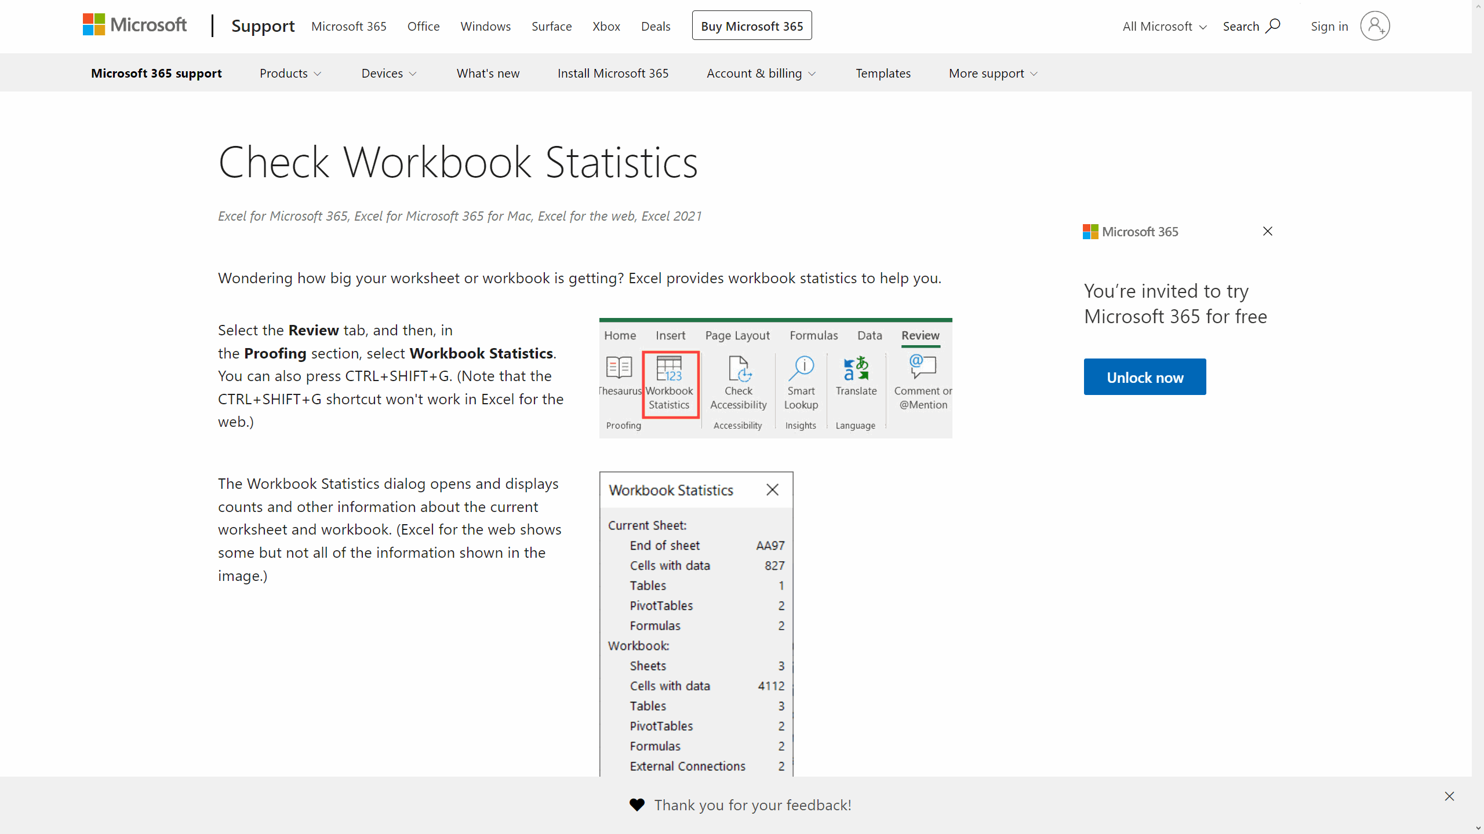
Štatistika Hárka
Revízia > Korektúra (Ctrl + Shift + G)

Selekcia
Selekcia (Výber Dát)
Pravé tlačidlo myši/Tabuľka/Vybrať

Stĺpec1 | Stĺpec2 | Stĺpec3 | Stĺpec4 | Stĺpec5 | Stĺpec6
 |  |  |  |  |  | Stĺpec2
...

Selekcia Dokáblovanie FTTx
Rozsahy a Výber Objektov
 |  |  |  |  | 905123123
 |  |  |  |  | value | TEXT -> CISLO
 |  |  |  |  | dollar | TEXT -> CISLO s menom

Súbor/Nastavenie/Vzorce

Municipality | STREETNAME | STREETNUMBER | TOSTREETNUMBER
Bratislava | Červeňákova | 3 | 1815
Bardejov | Sázavského | 13 | 597 | 1
Bardejov | Bezručova | 12 | 545 | 2
Bardejov | Komenského | 32 | 567 | 3
Bratislava | Saratovská | 3 | 2137 | 4
Bratislava | Púpavová | 7 | 692 | 5
 |  | 2 | 564 | 6
 |  | 15 | 2060 | 7
 |  | 6 | 2048 | 8
 |  | 23 | 2684 | 9
 |  | 32 | 3171 | 10
 |  | 6/B | 3634 | FALSE
 |  | 6 | 3105 | TRUE

 |  | 33 | 1465
 |  | 42 | 1496
 |  | 39 | 1612 | isnumber
 |  | 9 | 6466 | istext
 |  | 7 | 3030
 |  | 9 | 3010
 |  | 5 | 1232
 |  | 41 | 1126
 |  | 7 | 3154
 |  | 20 | 1689
 |  | 8 | 1177
 |  | 23 | 11869
 |  | 64 | 5194
 |  | 33 | 5214
 |  | 42 | 5052
 |  | 14 | 5102
 |  | 16 | 5125
 |  | 19 | 5129
 |  | 15 | 125
 |  | 10 | 1846
 |  | 22 | 852
 |  | 8 | 5060
 |  | 10 | 762
 |  | 10 | 5003
 |  | 24 | 5006
 |  | 1 | 852
 |  | 4 | 1098
 |  | 32 | 173
 |  | 10 | 538
 |  | 7 | 1036
 |  | 1 | 259
 |  | 7 | 82
 |  | 17 | 1117
 |  | 12 | 1130
 |  | 21 | 1166
 |  | 9 | 1679
 |  | 28 | 613
 |  | 5 | 191
 |  | 3 | 76
 |  | 2 | 240
 |  | 19 | 2221
...

Tabuľky
Tabuľky (Tables)
Karta Domov/Skupina Štýly

Ctrl + T
Meno | Priezvisko | Email | Pozícia | Kontakt | Praha | Praha | Praha | Praha
Havaj | Havaj | Havaj | Havaj | Havaj | Praha | Praha | Praha | Praha
Havaj | Havaj | Havaj | Havaj | Havaj | Praha | Praha | Praha | Praha
Havaj | Havaj | Havaj | Havaj | Havaj | Praha | Praha | Praha | Praha
Karta Domov, Vložiť
Havaj | Havaj | Havaj | Havaj | Havaj | Praha | Praha | Praha | Praha
Havaj | Havaj | Havaj | Havaj | Havaj | Praha | Praha | Praha | Praha
Havaj | Havaj | Havaj | Havaj | Havaj | Praha | Praha | Praha | Praha
Havaj | Havaj | Havaj | Havaj | Havaj | Praha | Praha | Praha | Praha
Havaj | Havaj | Havaj | Havaj | Havaj | Praha | Praha | Praha | Praha
Havaj | Havaj | Havaj | Havaj | Havaj | Praha | Praha | Praha | Praha
Havaj | Havaj | Havaj | Havaj | Havaj | Praha | Praha | Praha | Praha
...

Tabuľky TelekomCloud Backup
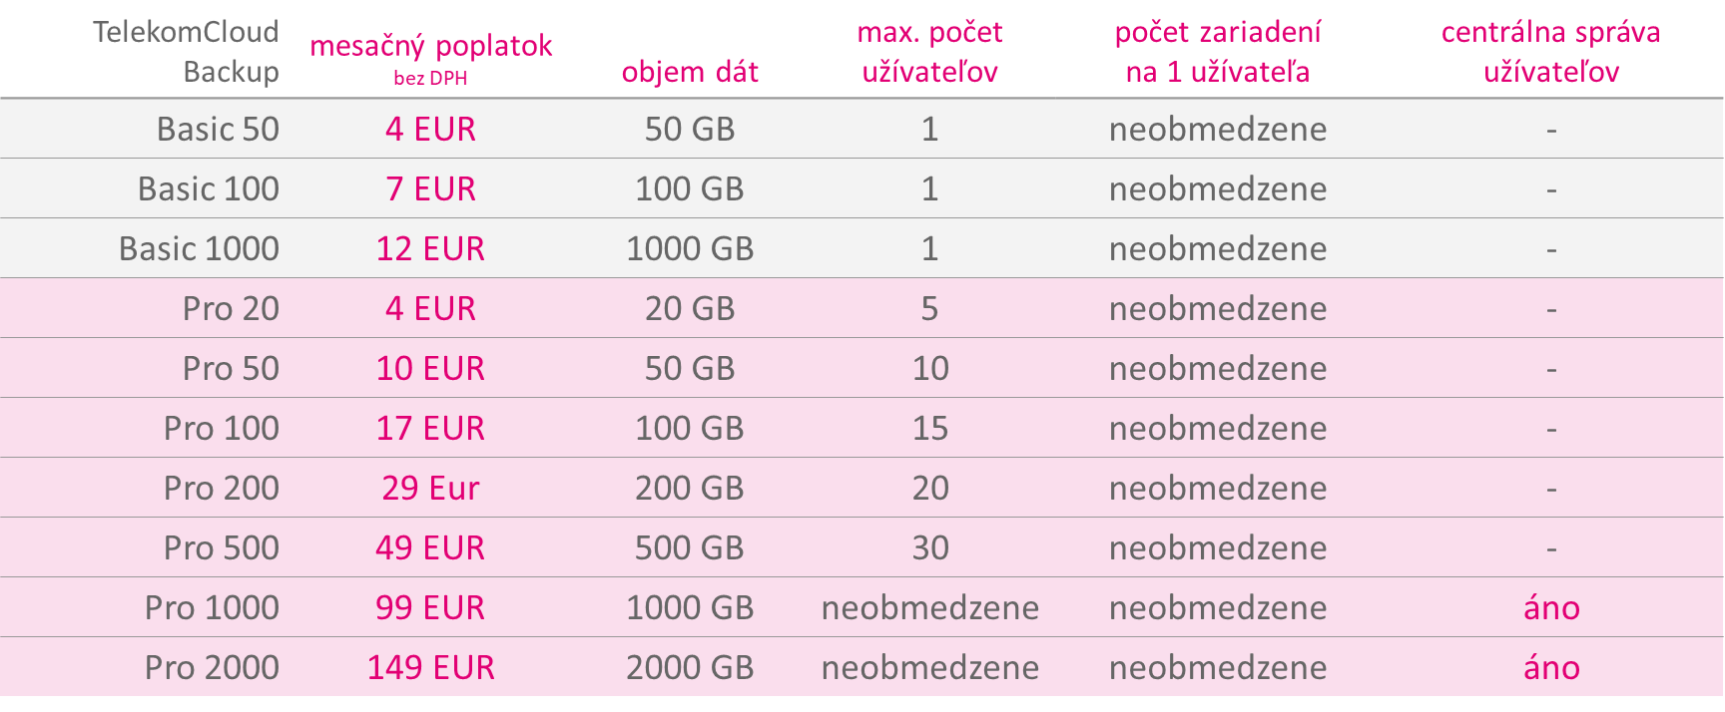
...
TelekomCloud Backup | mesačný poplatok bez DPH | objem dát | max. počet užívateľov | počet zariadení na 1 užívateľa | centrálna správa užívateľov
Pro 50 | 10 EUR | 50 GB | 10 | neobmedzene | -
Pro 100 | 17 EUR | 100 GB | 15 | neobmedzene | -
Pro 200 | 29 Eur | 200 GB | 20 | neobmedzene | -
Pro 500 | 49 EUR | 500 GB | 30 | neobmedzene | -
Pro 1000 | 99 EUR | 1000 GB | neobmedzene | neobmedzene | áno
Pro 2000 | 149 EUR | 2000 GB | neobmedzene | neobmedzene | áno

Zdroj: | www.cloudbackup.sk

Rýchla Analýza
Rýchla Analýza
Pravé tlačidlo myši/Tabuľka

C | 3 | 7 | 30 | 60 | C | 3 | 7 | 30 | 60 | C | 3 | 7 | 30 | 60
D | 4 | 6 | 40 | 40 | D | 4 | 6 | 40 | 40 | D | 4 | 6 | 40 | 40
E | 5 | 5 | 50 | 20 | E | 5 | 5 | 50 | 20 | E | 5 | 5 | 50 | 20
F | 6 | 4 | 60 | 0 | F | 6 | 4 | 60 | 0 | F | 6 | 4 | 60 | 0

A | 1 | 9 | 10 | 100 | A | 1 | 9 | 10 | 100 | A | 1 | 9 | 10 | 100
B | 2 | 8 | 20 | 80 | B | 2 | 8 | 20 | 80 | B | 2 | 8 | 20 | 80
C | 3 | 7 | 30 | 60 | C | 3 | 7 | 30 | 60 | C | 3 | 7 | 30 | 60
D | 4 | 6 | 40 | 40 | D | 4 | 6 | 40 | 40 | D | 4 | 6 | 40 | 40
E | 5 | 5 | 50 | 20 | E | 5 | 5 | 50 | 20 | E | 5 | 5 | 50 | 20
...

Rýchla Analýza TOP Tržby 2021
...
NÁZOV | TRŽBY | ZISK | AKTÍVA | SPLATNÁ DAŇ | ZVEREJNENÉ
Towercom, a. s. | 46 027 572 € | -2 280 779 € | 159 692 637 € | 0 € | 2022-06-28
UPC BROADBAND SLOVAKIA, s.r.o. | 44 536 725 € | -12 488 432 € | 43 787 711 € | - | 2022-06-28
Ericsson Slovakia spol. s r.o. | 41 424 200 € | 711 625 € | 20 551 124 € | 133 198 € | 2022-06-16
Slovanet, a. s. | 38 259 767 € | 584 925 € | 38 618 770 € | 146 031 € | 2022-04-01
DIGI SLOVAKIA, s.r.o. | 37 338 907 € | 5 337 179 € | 34 967 338 € | 1 990 994 € | 2022-03-29
Orange Business Services Slovakia s.r.o. | 32 919 927 € | 2 710 247 € | 10 700 666 € | 692 577 € | 2022-06-29
ANTIK Telecom s.r.o. | 18 993 858 € | 581 822 € | 17 125 045 € | 21 443 € | 2022-04-01
NTT Slovakia s. r. o. | 18 737 749 € | 312 858 € | 12 141 408 € | 61 251 € | 2022-08-03
O2 Business Services, a. s. | 13 029 373 € | 2 578 036 € | 6 188 082 € | 638 406 € | 2022-04-01
Energotel,a.s. | 11 512 193 € | 801 353 € | 11 230 158 € | 263 727 € | 2022-04-01
GlobalTel, a.s. | 8 607 879 € | 592 125 € | 3 683 548 € | - | 2022-07-02
MOVYS, a.s. | 7 919 114 € | 1 440 797 € | 11 234 358 € | 834 296 € | 2022-07-06
VNET a.s. | 7 435 033 € | 506 583 € | 14 069 970 € | - | 2022-04-01
ESC sk s.r.o. | 6 975 163 € | 2 595 € | 1 620 014 € | 5 453 € | 2022-03-24

NÁZOV | TRŽBY | ZISK | AKTÍVA | SPLATNÁ DAŇ | ZVEREJNENÉ
Slovak Telekom, a.s. | 930775000 | 143,529,000 | 1,633,442,000 | 49984000 | 2022-06-29
Orange Slovensko, a.s. | 543096000 | 70,695,000 | 920,085,000 | 21964000 | 2022-07-06
AT&T Global Network Services Slovakia, s.r.o. | 178793668 | 5,163,385 | 114,644,565 | 947567 | 2022-07-11
SWAN, a.s. | 46726618 | 1,399,168 | 158,548,045 |  | 2022-06-24
Towercom, a. s. | 46027572 | -2,280,779 | 159,692,637 | 0 | 2022-06-28
UPC BROADBAND SLOVAKIA, s.r.o. | 44536725 | -12,488,432 | 43,787,711 |  | 2022-06-28
Ericsson Slovakia spol. s r.o. | 41424200 | 711,625 | 20,551,124 | 133198 | 2022-06-16
Slovanet, a. s. | 38259767 | 584,925 | 38,618,770 | 146031 | 2022-04-01
DIGI SLOVAKIA, s.r.o. | 37338907 | 5,337,179 | 34,967,338 | 1990994 | 2022-03-29
Orange Business Services Slovakia s.r.o. | 32919927 | 2,710,247 | 10,700,666 | 692577 | 2022-06-29
ANTIK Telecom s.r.o. | 18993858 | 581,822 | 17,125,045 | 21443 | 2022-04-01
NTT Slovakia s. r. o. | 18737749 | 312,858 | 12,141,408 | 61251 | 2022-08-03
O2 Business Services, a. s. | 13029373 | 2,578,036 | 6,188,082 | 638406 | 2022-04-01
Energotel,a.s. | 11512193 | 801,353 | 11,230,158 | 263727 | 2022-04-01
GlobalTel, a.s. | 8607879 | 592,125 | 3,683,548 |  | 2022-07-02
MOVYS, a.s. | 7919114 | 1,440,797 | 11,234,358 | 834296 | 2022-07-06
VNET a.s. | 7435033 | 506,583 | 14,069,970 |  | 2022-04-01
ESC sk s.r.o. | 6975163 | 2,595 | 1,620,014 | 5453 | 2022-03-24
Nieco | 112,950,486 | 12,343,194 | 18,838,084.50 | - | 18

Nieco | 112950485.89 | 12343193.722 | 18838084.5 | 0 | 18

KPI | 135540583.07

Rýchla Analýza Grafy Fin Telek
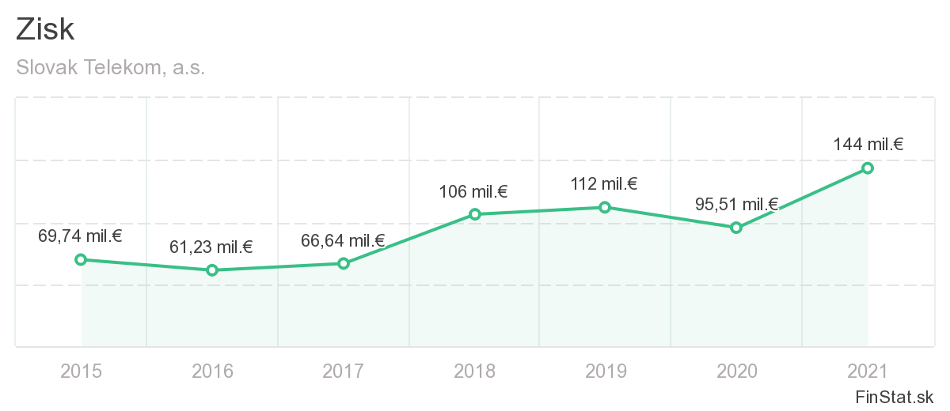
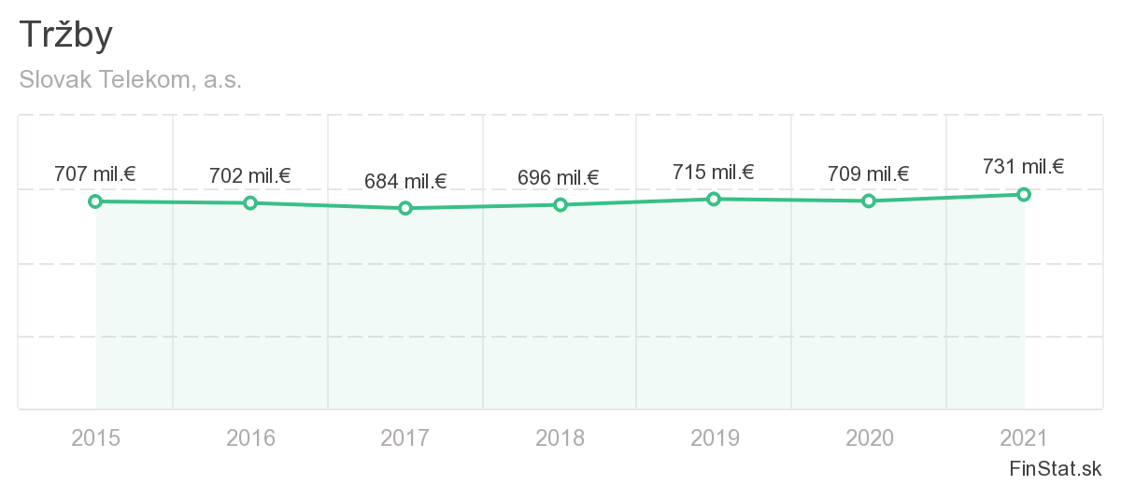

Rok | Zisk | Tržby | Rok | 2015 | 2016 | 2017 | 2018 | 2019 | 2020 | 2021 | Rok | Tržby
2015 | 69.74 | 707 | Zisk | 69.74 | 0 | -66.64 | 106 | 112 | 95.51 | 144 | 2015 | 707
2016 | 61.23 | 702 | Tržby | 707 | 702 | 684 | 696 | 715 | 709 | 731 | 2016 | 702
2017 | 66.64 | 684 |  |  |  |  |  |  |  |  | 2017 | 684
2018 | 106 | 696 |  |  |  |  |  |  |  |  | 2018 | 696
2019 | 112 | 715 |  |  |  |  |  |  |  |  | 2019 | 715
2020 | 95.51 | 709 |  |  |  |  |  |  |  |  | 2020 | 709
2021 | 144 | 731 |  |  |  |  |  |  |  |  | 2021 | 731
 | 93.588571429 | 706.28571429

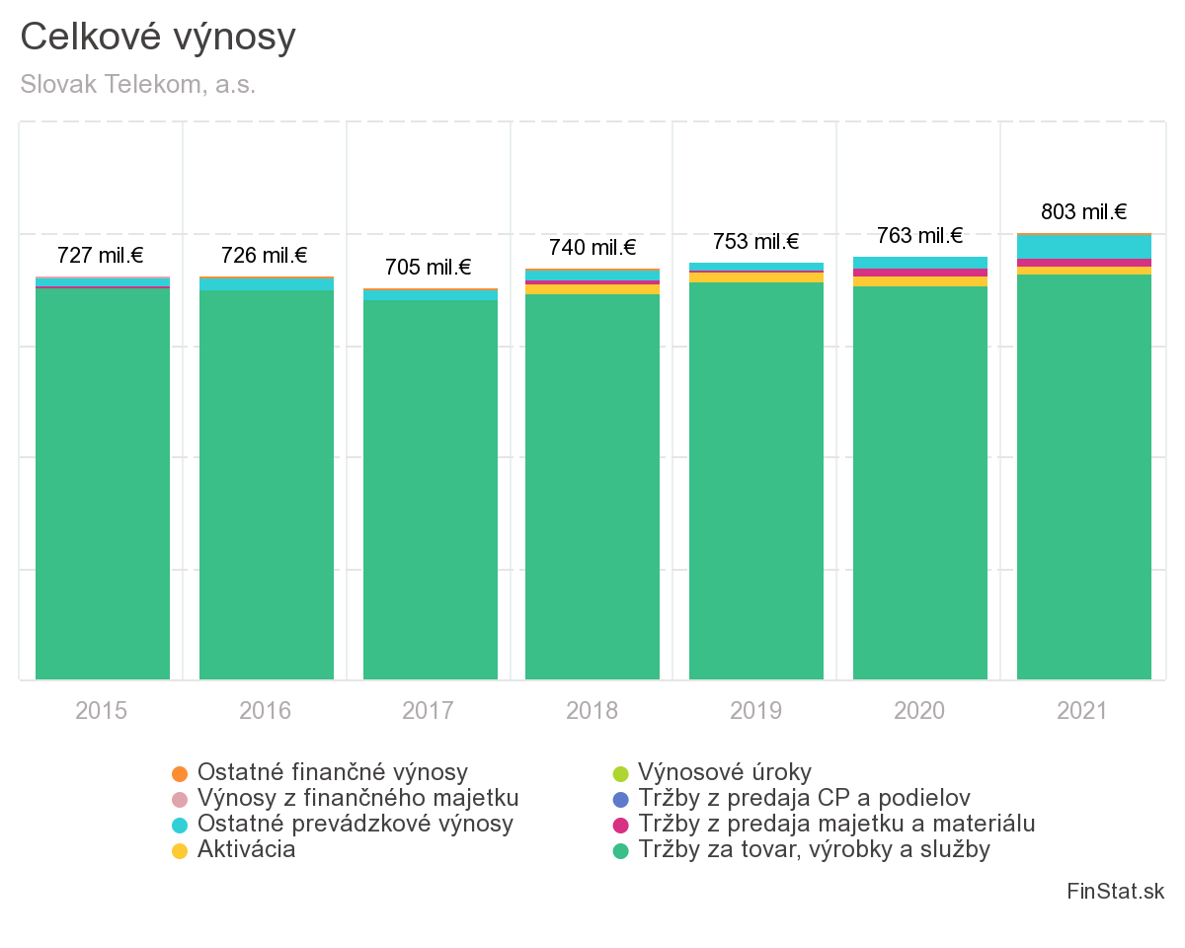

Rok | Celkové výnosy
2015 | 727
2016 | 726
2017 | 705
2018 | 740
2019 | 753
2020 | 763
2021 | 803

Rýchla Analýza Grafy2 Fin Telek
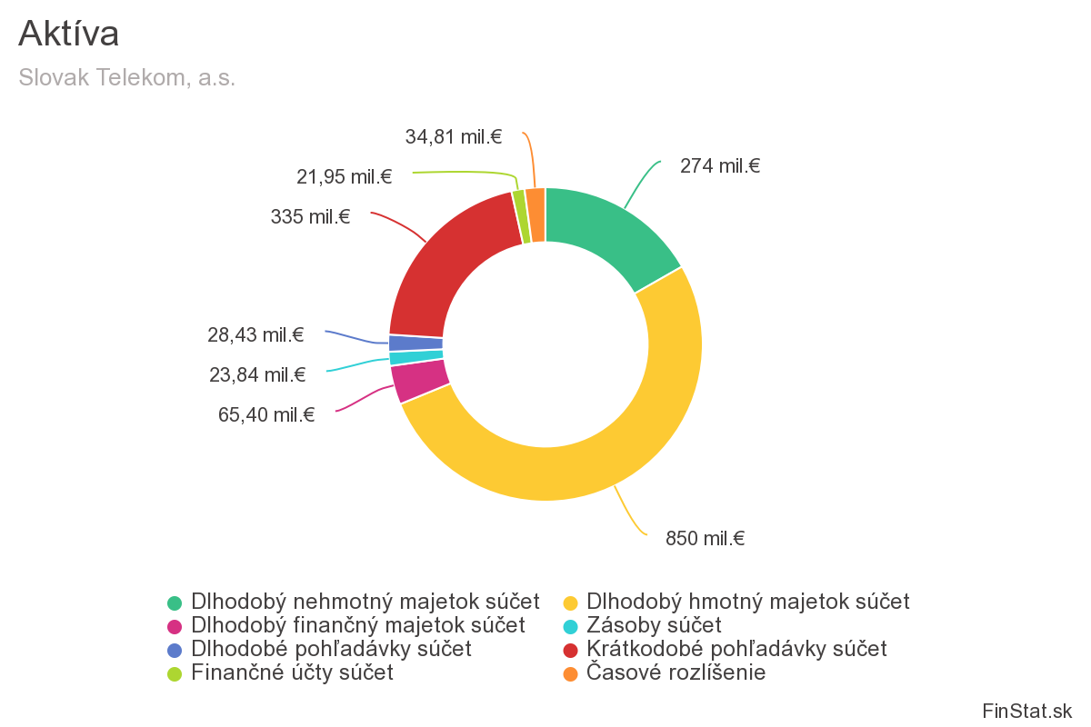
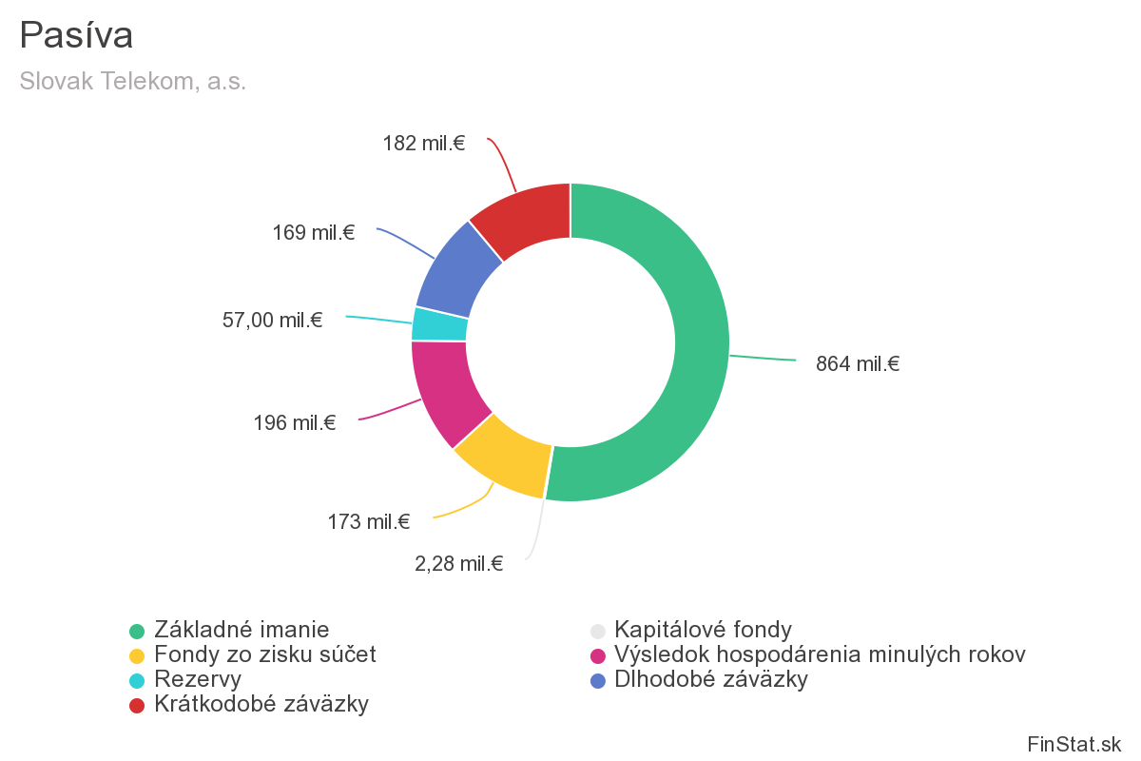

Aktíva | Suma |  | Pasíva | Suma
Dlhodobý hmotný majetok | 850 |  | Základné imanie | 864
Dlhodobý nehmotný majetok | 274 |  | Kapitálové fondy | 2.28
Dlhodobý finančný majetok | 65.4 |  | Fondy zo zisku | 173
Dlhodobé pohľadávky | 28.43 |  | Rezervy | 57
Finančné účty | 21.95 |  | Výsledok hospodárenia minulých rokov | 196
Zásoby | 23.84 |  | Krátkodobé záväzky | 182
Krátkodobé pohľadávky | 335 |  | Dlhodobé záväzky | 169
Časové rozlíšenie | 34.81

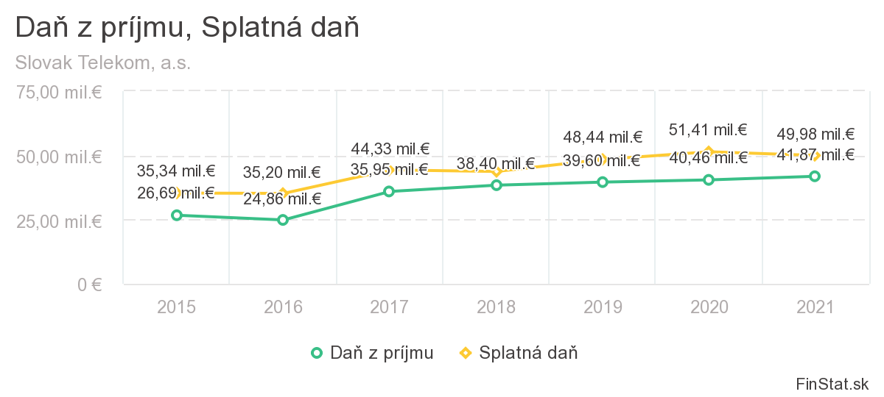

Rok | Daň z príjmu | Splatná daň
2015 | 26.69 | 35.34
2016 | 24.86 | 35.2
2017 | 35.95 | 44.33
2018 | 38.4 | 43.73
2019 | 39.6 | 48.44
2020 | 40.46 | 51.41
2021 | 41.87 | 49.98

Vkladanie dát
Vkladanie dát
Karta Domov/Skupina Bunky

Názvy Tabuliek 1
Názvy (mená) tabuliek
Karta Domov/Vlastnosti/Názov tabuľky

Pokročilá Selekcia
Pokročilá selekcia
Pravé tlačidlo myši/Tabuľka/Vybrať

Dynamické Dopĺňanie
Dynamické Dopĺňanie
Karta Údaje/Nástroje pre údaje

Celé meno | Krstné meno | Priezvisko | Celé meno | Email | Celé meno | Správny tvar | Celé meno | Iniciály
Gary Miller | Gary |  | Gary Miller |  | gary miller |  | Gary Miller
James Willard | James |  | James Willard |  | James willard |  | James Willard
Richard Elliot | Richard |  | Richard Elliot |  | Richard elliot |  | Richard Elliot
Robert Spear | Robert |  | Robert Spear |  | Robert Spear |  | Robert Junior Spear
Roger Mun | Roger |  | Roger Mun |  | Roger Mun |  | Roger Mun
Paul Garza | Paul |  | Paul Garza |  | paul Garza |  | Paul Garza
Robert Marquez | Robert |  | Robert Marquez |  | Robert marquez |  | Robert Marquez
Natalie Porter | Natalie |  | Natalie Porter |  | natalie porter |  | Natalie Porter
Kim West | Kim |  | Kim West |  | Kim west |  | Kim Sophie West
...

Vyplniť
Vyplnenie
Hromadné Vyplnenie konštánt a vzorcov

Ctrl + D/R (↓→)
Bratislava | Bratislava | Bratislava | Bratislava | Bratislava
Bratislava
Bratislava
Bratislava
Bratislava
To nie je delete
Bratislava
Bratislava
Bratislava
Bratislava
Aj hore a doľava
Bratislava

 | Nitra | Nitra | Nitra | Nitra
 | Trnava | Trnava | Trnava | Trnava
 | Bardejov | Bardejov | Bardejov | Bardejov
Na funkcie a vzorce
 | Poprad | Poprad | Poprad | Poprad
 | Košice | Košice | Košice | Košice

 | Produkt 2 | Produkt 3 | Produkt 4 | Produkt 5
 | Produkt 2 | Produkt 3 | Produkt 4 | Produkt 5
 | Produkt 2 | Produkt 3 | Produkt 4 | Produkt 5
 | Produkt 2 | Produkt 3 | Produkt 4 | Produkt 5
 | Produkt 2 | Produkt 3 | Produkt 4 | Produkt 5
 | Produkt 2 | Produkt 3 | Produkt 4 | Produkt 5
 | Produkt 2 | Produkt 3 | Produkt 4 | Produkt 5

Štatistika
Štatistika
Karta Domov/Možnosti Štýlov/Riadok Súčtu
...

Textové F.
Textové funkcie
Overenie obsahu bunky (text)

Funkcia | Typ |  | Hodnota | ISTEXT | TYPE | CELL | T
ISTEXT | Informačná |  | 62
TYPE | Informačná |  | Text
CELL | Informačná |  | 62
T | Textová |  | 62
 |  |  | 10
Transformácia na text (string) sa robí pomocou aspostrofu (') |  |  | =5+5
 |  |  | 123

Zlúčenie reťazcov
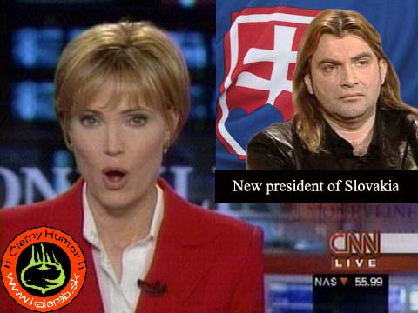

CONCATENATE
 | Braňo | Mojsej |  | Nájdi 4 rodziely !!!
 | Braňo | Mojsej
 | Braňo | Mojsej
 | Braňo | Mojsej

OPERÁTOR &
 | Alojz | Mrkvička
 | Alojz | Mrkvička

Rozdelenie reťazcov


LEFT | Ladislav Meliško
RIGHT | Alexander Velký
MID | T. G. Masaryk

 | Čo robí klávesová skratka CTRL+C+C ???

Zobrazenie číselnej hodnoty ako text
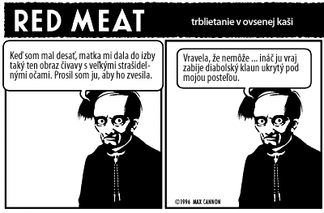
TEXT

 |  | Predaj
 |  | 10.00 €
 |  | 30.50 €
 |  | 45.00 €
 | Sucet:

Odstraňovanie nepotrebných znakov v texte

TRIM |  | CHAR |  |  |  |  |  | ASCII Tabuľka
CLEAN |  | CODE

 | NG | OK | NG | NG | OK | POZOR
 | BD 168 |  | K - 55 | K - 60• |  |  |  | Ako nám medzera môže zničiť databázu, tabuľku, prácu a život...
...

...
 |  |  |  |  |  |  |  | 1. Položka
 |  |  |  |  |  |  |  | 2, Položka
 |  |  |  |  |  |  |  | 3. Položka
 |  |  |  |  |  |  |  | 4, Položka
 |  |  |  |  |  |  |  | 5. Položka
...

 |  |  |  |  |  | Funkcia SEARCH umožňuje v argumente find_text použiť takzvané zastupujúce znaky. Zastupujúcimi znakmi sú ? a *. Znak ? nahradzuje vždy len jeden znak, to znamená, že na mieste ? môže byť ľubovolný znak, ale nie dva znaky alebo žiadny znak. Znak ? možno opakovať, napríklad "m??á" musí mať 4 znaky spolu. Znak * nahradzuje ľubovolný počet znakov vrátane žiadneho znaku.
...
 |  |  |  |  |  | VALUE |  | 50
 |  |  |  |  |  | DOLLAR
...
 |  |  |  |  |  |  |  |  | Január
...

Overenie Textu
Overenie Textu
Funkcia istext(), boolean hodnota

0905123123
905123123
0905123123

45 63

Dátumové F.
Dátumové a Časové Funkcie
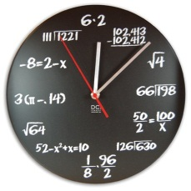
 | Počítanie s dátumom

 |  |  | 2000-01-01 | 2000-01-20
 |  |  | 2000-01-01 | 19
 |  |  | 2000-01-20 | 19

 |  | TODAY |  | Vráti aktuálny dátum

 |  |  | 2000-01-01 | 2023-01-17
 |  |  | 2000-01-01 | 2023-01-17
 |  |  | 2000-01-01 | 2023-01-17

 |  | YEARFRAC |  | Rozdiel medzi dátumami v rokoch

 |  |  | 2000-01-01 | 2023-01-17
 |  |  | 2000-01-01 | 2023-01-17

 |  | EDATE |  | Vypočíta dátum na základe počtu mesiacov
 |  | EOMONTH |  | Vypočíta dátum na základe počtu mesiacov, výsledkom je posledný den v predoslom mesiaci
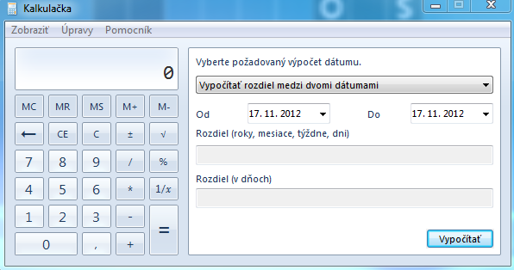
 |  |  | 2000-01-01 | 12

 |  | WEEKDAY |  | Vráti deň v týždni na ktorý pripadol daný dátum

 |  |  | 2023-01-17

 |  | WEEKNUM |  | Vráti poradové číslo týždňa

 |  |  | 2023-01-17

 |  | NETWORKSDAYS |  | Rozdiel medzi dátumami v pracovných dňoch
 |  | WORKDAY |  | Vypočíta dátum na základe počtu pracovných dní

 | Počítanie s časom

 |  |  | 12:15:00 | 6:45:00
 |  |  | 20:00:00 | 15:00:00 | Ako zabezpečím, aby deň mal 48 hodín???
 |  |  | 20:00:00 | 15:00:00

 |  | NOW |  | Vráti aktuálny dátum a čas

 |  |  | 12:00:00 | 1/17/23
 |  |  | 12:00:00 | 1/17/23

 | Čiastkové údaje dátumu / času


 |  | SECOND |  | Vráti Sekundu z času
 |  | MINUTE |  | Vráti Minútu z času
 |  | HOUR |  | Vráti Hodinu z času

 |  | DAY |  | Vráti deň v mesiaci z dátumu
 |  | MONTH |  | Vráti mesiac v roku z dátumu
 |  | YEAR |  | Vráti rok z dátumu

 |  | DATE |  | Vráti dátum na základe zadaných parametrov
 |  | TIME |  | Vráti čas na základe zadaných parametrov

 |  |  | 1
 |  |  | 1
 |  |  | 2000

 |  |  | 2000-01-01

 |  |  | 2000-01-15

 |  |  | 2000-01-15

 | Iné

 |  | DATEDIF
 |  | Dátum I. | Dátum II. | Kolko máš rokov?
 |  | 1991-01-01

 |  | L. CTRL + SHIFT + .
 |  | L. CTRL + SHIFT + H

 |  | DAYS360 |  | Rozdiel medzi dátumami v dňoch pre rok ktorý má 360 dní

 |  | TIMEVALUE |  | Konvertuje Čas na číslo ktoré ho reprezentuje
 |  | DATEVALUE |  | Konvertuje Dátum na číslo ktoré ho reprezentuje

Logické F.
Logické funkcie

Logický výraz

 | TRUE |  |  | PRAVDA

 | FALSE |  |  | NEPRAVDA

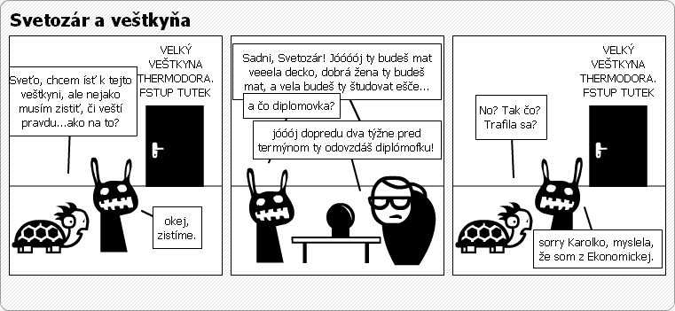
 | Operátor | Názov operácie
 | = | Je rovné
 | > | Je Väčšie
 | < | Je Menšie
 | >= | Je Väčšie alebo rovné
 | <= | Je Menšie alebo rovné
 | <> | Nie je rovné

 | Hodnota 1 | Hodnota 2 | Výsledok
 | 50 | 30
 | 308 | 55
 | -587 | 7854
 | 0.598 | -698
 | -5 | 1588
 | 70 | -0.555
 | -0.3456 | 68.559

IF - Logická podmienka

 | 50 | 30 |  |  | Výsledky | 80 | B
...

Matematické F.
...
 | SUM | Dátum | Zaúčtoval | Suma |  |  | Súčet | Počet
 | COUNTA | 2005-10-13 | Cisárová | 13,277.57 € |  | Horák
 | COUNTBLANK | 2005-11-18 | Cisárová | 11,285.93 € |  | Cisárová
 |  | 2005-11-20 | Kováčová | 7,634.60 € |  | Kováčová
 | SUMIF | 2006-01-12 | Kováčová | 15,269.20 €
 | COUNTIF | 2006-01-15 | Cisárová | 4,082.85 € |  | Priemer
 |  | 2006-03-19 | Horák | 796.65 € |  | Medián
 | MAX | 2006-03-20 | Horák | 6,937.53 € |  | Modus
 | MIN | 2006-06-12 | Kováčová | 21,742.02 €
 |  | 2006-06-13 | Kováčová | 7,634.60 €
 | SMALL | 2006-06-14 | Horák | 14,605.32 €

 | LARGE | 2006-06-15 | Kováčová | 4,315.21 €
 |  | 2006-07-23 | Cisárová | 4,613.95 €
 |  | 2006-07-24 | Kováčová | 7,402.24 €
 |  | 2006-07-25 | Kováčová | 18,688.18 €
 |  | 2006-08-06 | Horák | 2,323.57 €
 |  | 2006-08-07 | Cisárová | 39,832.70 €
 |  | 2006-08-08 | Kováčová | 14,937.26 €
 |  | 2006-08-19 | Horák | 21,576.05 €
 |  | 2006-08-20 | Horák | 4,282.02 €
...

 |  |  | Zaokrúhlené | ROUND | ROUNDDOWN | ROUNDUP | TRUNC | INT
 |  |  | 0.44
 |  |  | 775.56
 |  |  | -7758.67
 |  |  | 11.36%
 |  |  | NA
 |  |  | NA

 |  |  | 0.34
 |  |  | 658.55
 |  |  | -3665.56
 |  |  | 500.66%
 |  |  | 355.56%
 |  |  | -157.90
 |  |  | -100.00

Umocňovanie a odmocňovanie

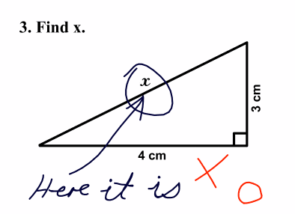
 | SQRT | Kolko je druhá odmocnina z 9801?
 | POWER
 |  | Vstup | Výsledok
 |  | 9801

 |  | Kolko je 342 ?

 |  | Vstup | Výsledok
 |  | 34

Formulár
Formuláre v akcii
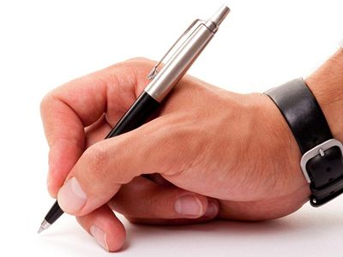
 | Zabezpečenie zošita proti prepisu alebo otvoreniu |  |  | Súbor / Uložiť ako ... / Nástroje / Všeobecné možnosti ... |  |  | EXCEL 2003
 |  |  |  | Office tlačidlo / Uložiť ako ... / Nástroje / Všeobecné možnosti ... |  |  | EXCEL 2007-2019

 | Zabezpečenie hárku (oblasti) proti prepisu |  |  | Nástroje / Ochrana / Zabezpečiť hárok |  |  | EXCEL 2003
 |  |  |  | Posúdiť / Zmeny / Zabezpečiť hárok |  |  | EXCEL 2007-2019

 | Obmedzenie prístupu na základe používateľa |  |  | Nástroje / Ochrana / Povoliť užívateľom upravovať rozsahy |  |  | EXCEL 2003
 |  |  |  | Posúdiť / Zmeny / Povoliť užívateľom upravovať rozsahy |  |  | EXCEL 2007-2019

 | Druh ovocia | Požadované množstvo v kg | Cena v SK/kg | Cena bez DPH | Cena s DPH | Objednávka ovocia
 | ananás | 50 | 1.66 | 82.98 € | 98.75 €
 | banány |  | 1.29 | - € | - €
 | broskyne |  | 1.33 | - € | - € | Obchodné meno:
...

Graf1
 | A | B | C | D | E
Cena | 19 € | 150 € | 80 € | 260 € | 100 €
Cena s DPH
Daň
Množstvo | 5 € | 2 € | 10 € | 12 € | 14 €
Celková cena

Maticové Vzorce
Maticové vzorce

Počítanie s maticami
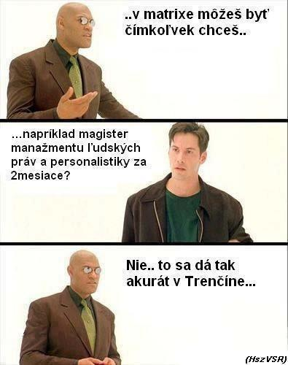
1. Vyberiem bunky, kde budú výsledné ceny
2. Vpíšem operátor = pre zadanie vlastného vzorca
3. Označím vedľajšie bunky, s ktorými chcem počítať
4. Doplním vzorec a ďalšie operácie
5. Potvrdím vzorec klávesovou skratkou CTRL + SHIFT + ENTER

Tovar | Cena | Cena s DPH | Daň | Množstvo | Celková cena
A | 19 € |  |  | 5
B | 150 € |  |  | 2
C | 80 € |  |  | 10
D | 260 € |  |  | 12
E | 100 € |  |  | 14

=C70:C74*1,2 |  |  |  | Nemožno meniť časť poľa !!!

 |  | Rýchlosť výpočtu

Definovanie názvu
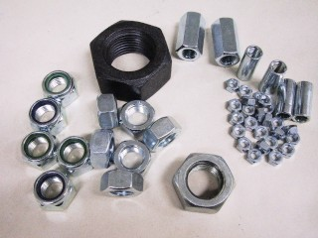
Tovar | Cena | Cena s DPH | Daň | Množstvo | Celková cena
A | 50 € | 60 € | 10 € | 5 | 300 €
B | 150 € | 180 € | 30 € | 2 | 360 €
C | 80 € | 96 € | 16 € | 10 | 960 €
D | 260 € | 312 € | 52 € | 12 | 3,744 €
E | 100 € | 120 € | 20 € | 14 | 1,680 €

Správca názvov - Karta Vzorce
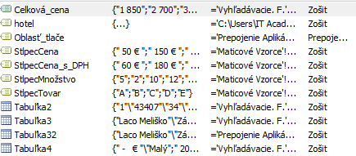

Kombinácia názvov s maticami

Netlačte tabuľky aj s chybami!!!

Tovar | Cena | Cena s DPH | Daň | Množstvo | Celková cena
A | 50 € | 60 € | 10 € | 5 |  | 1. Karta súbor
B | 150 € | 180 € | 30 € | 2 |  | 2. Tlačiť
C | 80 € | 96 € | 16 € | 10 |  | 3. Nastavenie strany
...

Vyhľadávacie. F.
Vyhľadávacie Funkcie VLOOKUP

Vyhľadávanie na úrovni stĺpcov v tabuľke

VLOOKUP

Meno | Rodné číslo | Odber od | zľava | Argumenty
Ladislav | 540912/2345 | - € | 0.00% | 1. Vyhladávaná hodnota
Fero | 435122/0981 | 66 € | 10.00% | 2. Oblasť celej tabulky
Milan | 760305/8764 | 166 € | 15.00% | 3. Číslo stĺpca
Monika | 871111/3245 | 1,660 € | 30.00% | 4. Presná hodnota?
Tomáš | 565612/4321 | 1,992 € | 35.00% | - 0 alebo FALSE: Presne
Mário | 671231/3214 | 3,000 € | 20.00% | - 1 alebo TRUE: Približne
...

CHOOSE
Vyhľadávacie Funkcie - Choose


 | Práca s Choose

 | CHOOSE

 | Vyhľadávaná hodnota | Odpoveď | Pankrác
 | 3 |  | Servác
 |  |  | Bonifác

 | Náhodný výber mena pomocou funkcie CHOOSE |  | F9 = Prepočet
 | Vyberte meno náhodne |  | Pankrác;"Servác";"Bonifác";"Laco"
...

Import dát

Import dát

Import údajov z textu

Karta údaje -> Kategória získať externé údaje

č.objed. | Obchodník | Odberateľ | Tovar | Jednotka | Cena za jednotkové množstvo | Jednotkové množstvo | Cena spolu | Mesto | Mesiac | den
1 | Jožo | Droxy | hrebeň | ks | 25 | 25 | 625 | Bratislava | 1
2 | Zuza | Prior | šampón | ks | 65 | 65 | 4,225.00 | Martin | 1
3 | Mišo | Billa | aviváž | l | 90 | 45 | 4,050.00 | Bratislava | 1
4 | Mara | Kamila | parfem | dcl | 150 | 65 | 9,750.00 | Bratislava | 1
5 | Zuza | Tesco | voda po holení | dcl | 140 | 2 | 280 | Prešov | 1
6 | Fero | Billa | aviváž | l | 90 | 65 | 5,850.00 | Poprad | 1
7 | Peter | Metro | parfem | dcl | 150 | 66 | 9,900.00 | Prešov | 1
8 | Mišo | Kamila | parfem | dcl | 150 | 22 | 3,300.00 | Poprad | 1
9 | Mara | Kamila | parfem | dcl | 150 | 12 | 1,800.00 | Bratislava | 1
...
Import údajov z webu

Rozbaľovacie Zoznamy
Rozbaľovacie zoznamy
Vytvorenie rozbaľovacieho zoznamu |  |  | Karta Údaje / Overenie údajov / Overenie údajov ... do položky povoliť treba nastaviť zoznam

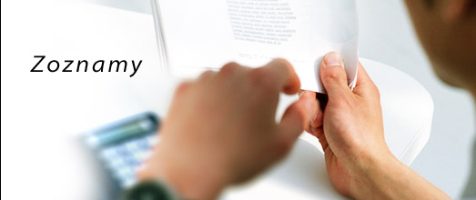
Značka auta | Farba | Meno
Audi | Modrá | Fero
Porsche | Zelená | Laco
Škoda | Červená | Kamil
Seat | Fialová | Milan
Opel | Biela | Eva
Peugeot | Ružová | Adam
Renault | Žltá | Tomaš

Hľadanie Riešenia
...
Hľadanie riešenia Príklad 1 |  |  |  | 1. Vzorec (=B5*E5) | Hľadanie riešenia Príklad 3
 |  |  |  | Menená bunka: prázdna bunka

Hľadanie riešenia Príklad 2
 |  |  |  |  | Meno | Priezvisko | Matematika | Angličtina | Informatika | Priemer
 |  |  |  |  | Ladislav | Mňačko | 70 | 88 | 97 | 85
 |  | PMT |  |  | Braňo | Kotrmelec | 84 | 69 | 84 | 79

$$\frac{Súčasná hodnota}{\left[\frac{\left(1−\left(\frac{1}{{\left(1+i\right)}^{n}}\right)\right) }{i}\right]}$$
 |  |  |  |  | Hľadanie riešenia Príklad 4
Urok | Počet platieb |  | Výška úveru
1% | 1 |  | 1 €
 |  |  |  |  | Produkt | Množstvo | Cena | Celkovo
 |  |  |  |  | Notebook MSI | 6 | 1899.99 | 11399.94
Výsledok |  |  |  |  | Myška A4 | 5 | 25.99 | 129.95
-1.01 € |  |  |  |  | Tlačiareň HP | 2 | 459.99 | 919.98
 |  |  |  |  |  |  |  | 12,449.87

Urok | Počet platieb |  | Výška úveru | i: úrok
2% | 1 |  | 47,000 € | n: celkový počet periód

Výsledok |  |  |  |  | Produkt | Množstvo | Cena | Celkovo
-47,940.00 € |  |  |  |  | Notebook MSI | 6 | 1899.99 | 11399.94
 |  |  |  |  | Myška A4 | 5 | 25.99 | 129.95
 |  |  |  |  | Tlačiareň HP | 37.979325638 | 459.99 | 17470.11
Urok | Počet platieb |  | Výška úveru | 1. Vzorec (=PMT(B19;D19;F19)) |  |  |  | 29,000.00 | <-- 13000
2% | 12.000917441 |  | 47,000 € | 2. Karta údaje:
...

Kontingenčné Tabulky
Kontingenčné tabuľky
Základné pravidlá pre vytváranie vhodných tabuliek pre tvorbu kontingenčných tabuliek

 | Údaje v tabuľke musia byť zoradené do stĺpcov
 | Údaje rovnakého druhu musia byť v jednom stĺpci
 | Prvý riadok tabuľky musí obsahovať názvy
 | Tabuľka by nemala obsahovať žiadne voľné riadky alebo stĺpce

Vloženie kontingenčnej tabuľky |  |  | Údaje / Zostava kontingenčnej tabuľky a kontingenčného grafu |  |  |  | EXCEL 2003
 |  |  | Vložiť / Kontingenčná tabuľka |  |  |  | EXCEL 2010-2019

 | Meno | Oblasť | Dátum | Predaj | Popis | Mesiac
 | Novotný, Anton | Juh | 2006-02-20 | 10000 | knihy | 2
 | Novotný, Anton | Juh | 2006-06-12 | 1400 | umelecké potreby | 6
...

Data
Kontingenčné tabuľky

Označenia riadkov | Maximum z Čiastka objednávky | Súčet z Čiastka objednávky | Počet z Čiastka objednávky2
Buchanan | 1,100,000 | 2,808,806 | 42
Callahan | 120,625 | 3,075,817 | 99
Davolio | 395,250 | 4,562,502 | 117
Dodsworth | 284,500 | 1,876,201 | 41
Fuller | 409,688 | 4,062,595 | 92
King | 315,376 | 2,924,075 | 67
Leverling | 273,821 | 5,029,907 | 125
Peacock | 279,710 | 5,644,092 | 151
Suyama | 117,689 | 1,813,191 | 65
Celkový súčet | 1,100,000 | 31,797,185 | 799

Kontingenčné Tabulky 2
...

Akosť | Cena v EUR/kg | Krajina dovozu | Dodané množstvo v kg | Dodávateľ | Celková cena
1 | 1.6596959437 | Kuba | 70 | Vita | 3.8564268758
2 | 1.2945628361 | Kuba | 150 | Ovofrukt | 6.4457420638
1 | 1.327756755 | Grécko | 220 | Belami | 9.6961590019
1 | 2.1576047268 | Slovensko | 80 | Belami | 5.7295485011
2 | 0.99581756622 | Seychely | 150 | Vita | 4.958263126
1 | 0.49790878311 | Slovensko | 300 | Ovofrukt | 4.958263126
1 | 2.3235743212 | Maďarsko | 100 | Belami | 7.7128537515
2 | 4.6471486424 | Slovensko | 150 | Vita | 23.138561255
1 | 1.6928898626 | Slovensko | 100 | Zelox | 5.6193648761
1 | 1.4273385116 | Kuba | 80 | Zelox | 3.7903167007
2 | 0.96262364735 | Taliansko | 200 | Zelox | 6.3906502513
1 | 0.99581756622 | Grécko | 300 | Zelox | 9.916526252
2 | 0.86304189073 | Česko | 300 | Belami | 8.5943227517
1 | 1.0290114851 | Slovensko | 500 | Vita | 17.078461878
1 | 3.153422293 | Slovensko | 90 | Ovofrukt | 9.4206999394
1 | 1.8588594569 | Taliansko | 180 | Vita | 11.106509402
1 | 1.6265020248 | Seychely | 30 | Zelox | 1.6196992878
2 | 0.39832702649 | Maďarsko | 130 | Zelox | 1.7188645503
1 | 3.9832702649 | Slovensko | 50 | Ovofrukt | 6.6110175013
2 | 1.1617871606 | Francúzsko | 180 | Vita | 6.9415683764
1 | 3.153422293 | Kuba | 40 | Belami | 4.1869777508
1 | 1.3941445927 | Grécko | 220 | Vita | 10.180966952
...
Akosť | Cena v EUR/kg | Krajina dovozu | Dodané množstvo v kg | Dodávateľ | Celková cena
1 | 1.9252472947 | Seychely | 60 | Belami | 3.8343901508
2 | 0.99581756622 | Taliansko | 270 | Ovofrukt | 8.9248736268
2 | 1.1949810795 | Maďarsko | 170 | Belami | 6.7432378513
3 | 0.66387837748 | Česko | 270 | Belami | 5.9499157512
2 | 0.86304189073 | Slovensko | 180 | Vita | 5.156593651
...
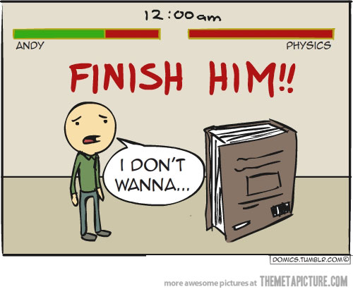
Body v súťaži | Študijný odbor | Priemerný prospech | Jazyk | Ubytovanie na internáte
80 | C | 2.3 | španielsky | nie
63 | C | 2.8 | anglický | nie
95 | C | 1.6 | francúzsky | nie
84 | A | 2.2 | španielsky | áno
60 | B | 1.1 | nemecký | áno
50 | B | 2.56 | anglický | áno
66 | A | 1.85 | nemecký | áno
70 | C | 2 | anglický | áno
32 | B | 2.32 | anglický | nie
54 | B | 1.9 | nemecký | nie
98 | A | 1.68 | francúzsky | áno
51 | B | 1.7 | nemecký | nie
62 | A | 1.35 | francúzsky | áno
32 | C | 1 | anglický | nie
21 | B | 2.12 | anglický | nie
87 | A | 1.23 | anglický | nie
92 | B | 2.4 | anglický | nie
66 | C | 1.05 | anglický | áno
54 | A | 1.1 | španielsky | áno
55 | B | 2.1 | anglický | áno

KONT3
(Všetko)
(Všetko)

Označenia stĺpcov
Sever | Východ | Západ | Juh | Celkový súčet
5490 | 28800 | 3580 | 15259 | 53129

KONT4
a) Pomocou kontingenčnej tabuľky vypočítajte predajnosť a zisk jednotlivých druhov časopisov.
b) Pomocou kontingenčnej tabuľky zistite najvyššiu a najnižšiu cenu časopisu v členení podľa typu časopisu.
c) Pomocou kontingenčnej tabuľky vypočítajte, koľko titulov časopisov sa tlačí v jednotlivých mestách a aká je ich celková predajnosť.
Označenia riadkov | Súčet z Predajnosť v roku 2005 | Súčet z Zisk
noviny | 4820000 | 4183000
ženský | 776000 | 1943030
spoločenský | 633000 | 1415800
televízny | 631000 | 1224400
pre mládež | 325000 | 1179500
Celkový súčet | 7185000 | 9945730

Označenia riadkov | Minimum z Cena | Maximum z Cena 2
denník | 8 | 9
dvojtýždenník | 30 | 38
mesačník | 20.6 | 21.9
týždenník | 16 | 35
Celkový súčet | 8 | 38

Označenia riadkov | Súčet z Predajnosť v roku 2005 | Počet z Názov časopisu | Počet z Typ časopisu | Počet z Druh časopisu
...

Prepojenie Aplikácii
Integrácia Excelu s inými aplikáciami

Vkladanie verzus prepojovanie

Obchodný zástupca | Oblasť | Mesiac | Predaj | Klasifikácia
Ivana Molnárová | Juh | 2001-01-01 | 3,000 € | Majster | Smer Word / Prilepiť Špeciálne .......... Prilepiť Prilepiť Prepojenie
Peter Divoký | Západ | 2001-02-01 | 5,000 € | Majster
Ferdo Mravec | Juh | 2001-02-01 | 700 € | Pán predajca
Etela Melišková | Sever | 2001-02-01 | 375 € | Nováčik
Božena Nemcová | Sever | 2001-02-01 | 450 € | Nováčik
Jerguš Lapin | Východ | 2001-01-01 | 550 € | Pán predajca | Aktualizácia cez pravé tlačítko myši / Aktualizovať prepojenie
Zdeno Chára | Východ | 2001-02-01 | 800 € | Pán predajca
Milan Lasica | Západ | 2001-01-01 | 700 € | Pán predajca
Maroš Dlhý | Východ | 2001-02-01 | 600 € | Pán predajca
...

Koniec
Gratulujem k Absolvovaniu Kurzu

